АКЦИЯ
АКЦИЯ
Рулонные шторы "Blackout Однотонные".
Материал: 100% п/э. Светонепроницаемость 100% Монтажный комплект прилагается. Страна-производитель Россия.
Наименование товара | Цвет | Фото | Артикул | Штрих-код | Размер, см | Кол-во шт. в оптовой уп.: | Цена в руб. с НДС за 1 шт. | РРЦ в руб. с НДС за 1 шт.
Рулонная штора , Blackout, LUX | Зеленый | 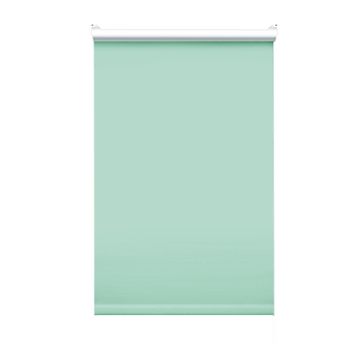 | 7513037170 | 4690617342943 | 37х170 | 6 | 461 | 587 | Временно недоступно
Рулонная штора , Blackout, LUX | Зеленый |  | 7513043170 | 4690617342950 | 43х170 | 6 | 506 | 644 | Временно недоступно
Рулонная штора , Blackout, LUX | Зеленый |  | 7513048170 | 4690617342967 | 48х170 | 6 | 543 | 692 | Временно недоступно
Рулонная штора , Blackout, LUX | Зеленый |  | 7513052170 | 4690617342974 | 52х170 | 6 | 573 | 729 | Временно недоступно
Рулонная штора , Blackout, LUX | Зеленый |  | 7513057170 | 4690617342981 | 57х170 | 6 | 611 | 777 | Временно недоступно
Рулонная штора , Blackout, LUX | Зеленый |  | 7513062170 | 4690617342998 | 62х170 | 6 | 648 | 825 | Временно недоступно
Рулонная штора , Blackout, LUX | Зеленый |  | 7513068170 | 4690617343001 | 68х170 | 6 | 692 | 881 | Временно недоступно
Рулонная штора , Blackout, LUX | Зеленый |  | 7513073170 | 4690617343018 | 73х170 | 6 | 729 | 928 | Временно недоступно
Рулонная штора , Blackout, LUX | Зеленый |  | 7513083170 | 4690617343025 | 83х170 | 6 | 804 | 1023 | Временно недоступно
Рулонная штора , Blackout, LUX | Зеленый |  | 7513090170 | 4690617343032 | 90х170 | 6 | 856 | 1089 | Временно недоступно
Рулонная штора , Blackout, LUX | Зеленый |  | 7513098170 | 4690617343049 | 98х170 | 6 | 915 | 1165 | Временно недоступно
Рулонная штора , Blackout, LUX | Зеленый |  | 7513115170 | 4690617343056 | 115х170 | 6 | 1042 | 1326 | Временно недоступно
Рулонная штора , Blackout, LUX | Зеленый | 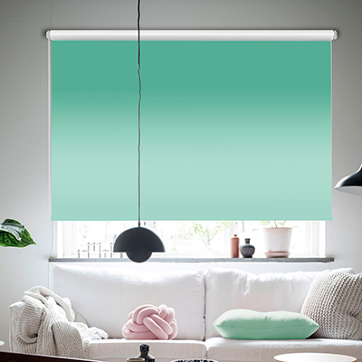 | 7513120170 | 4690617343063 | 120х170 | 6 | 1210 | 1540 | Временно недоступно
Рулонная штора , Blackout, LUX | Зеленый |  | 7513130170 | 4690617343070 | 130х170 | 6 | 1295 | 1648 | Временно недоступно
Рулонная штора , Blackout, LUX | Зеленый |  | 7513140170 | 4690617343087 | 140х170 | 6 | 1378 | 1754 | Временно недоступно
Рулонная штора , Blackout, LUX | Зеленый |  | 7513160170 | 4690617343094 | 160х170 | 6 | 1546 | 1967 | Временно недоступно
Рулонная штора , Blackout, LUX | Зеленый |  | 7513180170 | 4690617343100 | 180х170 | 6 | 1714 | 2181 | Временно недоступно
Рулонная штора , Blackout, LUX | Зеленый |  | 7513200170 | 4690617343117 | 200х170 | 6 | 1882 | 2395 | Временно недоступно

Рулонные однотонные ПЕРВАЯ ЦЕНА
Однотонные рулонные шторы.
Рулонные шторы "Первая цена".
Материал: 100% п/э. Светонепроницаемость 40% Монтажный комплект прилагается. Страна-производитель Россия.
Наименование товара | Цвет | Фото | Артикул | Штрих-код | Размер, см | Кол-во шт. в оптовой уп.: | Цена в руб. с НДС за 1 шт.
Рулонные шторы, Лайт | Белый |  | 2915037160 | 4690617240935 | 37х160 | 6 | 419
Рулонные шторы, Лайт | Белый |  | 2915043160 | 4690617240942 | 43х160 | 6 | 448
Рулонные шторы, Лайт | Белый |  | 2915048160 | 4690617240959 | 48х160 | 6 | 472
Рулонные шторы, Лайт | Белый |  | 2915052160 | 4690617240966 | 52х160 | 6 | 491
Рулонные шторы, Лайт | Белый |  | 2915057160 | 4690617240973 | 57х160 | 6 | 516
Рулонные шторы, Лайт | Белый |  | 2915062160 | 4690617240980 | 62х160 | 6 | 541
Рулонные шторы, Лайт | Белый |  | 2915068160 | 4690617240997 | 68х160 | 6 | 570
Рулонные шторы, Лайт | Белый |  | 2915073160 | 4690617241000 | 73х160 | 6 | 594
Рулонные шторы, Лайт | Белый |  | 2915083160 | 4690617241017 | 83х160 | 6 | 643
Рулонные шторы, Лайт | Белый |  | 2915090160 | 4690617241024 | 90х160 | 6 | 677
Рулонные шторы, Лайт | Белый |  | 2915098160 | 4690617241031 | 98х160 | 6 | 716
Рулонные шторы, Лайт | Белый |  | 2915115160 | 4690617241048 | 115х160 | 6 | 799
Рулонные шторы, Лайт | Белый |  | 2915120170 | 4690617244117 | 120х160 | 6 | 916
Рулонные шторы, Лайт | Белый |  | 2915140170 | 4690617244124 | 140х160 | 6 | 1023
Рулонные шторы, Лайт | Белый |  | 2915160170 | 4690617244131 | 160х160 | 6 | 1130
Рулонные шторы, Лайт | Крем |  | 7686037160 | 4690617281075 | 37х160 | 6 | 419
Рулонные шторы, Лайт | Крем |  | 7686043160 | 4690617281082 | 43х160 | 6 | 448
Рулонные шторы, Лайт | Крем |  | 7686048160 | 4690617281099 | 48х160 | 6 | 472
Рулонные шторы, Лайт | Крем |  | 7686052160 | 4690617281105 | 52х160 | 6 | 491
Рулонные шторы, Лайт | Крем |  | 7686057160 | 4690617281112 | 57х160 | 6 | 516
Рулонные шторы, Лайт | Крем |  | 7686062160 | 4690617281129 | 62х160 | 6 | 541
Рулонные шторы, Лайт | Крем |  | 7686068160 | 4690617281136 | 68х160 | 6 | 570
Рулонные шторы, Лайт | Крем |  | 7686073160 | 4690617281143 | 73х160 | 6 | 594
Рулонные шторы, Лайт | Крем |  | 7686083160 | 4690617281150 | 83х160 | 6 | 643
Рулонные шторы, Лайт | Крем |  | 7686090160 | 4690617281167 | 90х160 | 6 | 677
Рулонные шторы, Лайт | Крем |  | 7686098160 | 4690617281174 | 98х160 | 6 | 716
Рулонные шторы, Лайт | Крем |  | 7686115160 | 4690617281181 | 115х160 | 6 | 799
Рулонные шторы, Лайт | Крем |  | 7686120160 | 4690617281198 | 120х160 | 6 | 916
Рулонные шторы, Лайт | Крем |  | 7686140160 | 4690617281211 | 140х160 | 6 | 1023
Рулонные шторы, Лайт | Крем |  | 7686160160 | 4690617281228 | 160х160 | 6 | 1130
Рулонные шторы, Лайт | Бежевый | 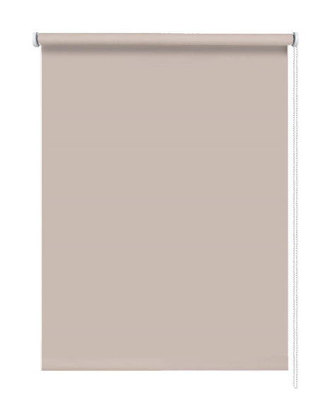 | 7681037160 | 4690617279775 | 37х160 | 6 | 419
Рулонные шторы, Лайт | Бежевый |  | 7681043160 | 4690617279782 | 43х160 | 6 | 448
Рулонные шторы, Лайт | Бежевый |  | 7681048160 | 4690617279799 | 48х160 | 6 | 472
Рулонные шторы, Лайт | Бежевый |  | 7681052160 | 4690617279805 | 52х160 | 6 | 491
Рулонные шторы, Лайт | Бежевый |  | 7681057160 | 4690617279812 | 57х160 | 6 | 516
Рулонные шторы, Лайт | Бежевый |  | 7681062160 | 4690617279829 | 62х160 | 6 | 541
Рулонные шторы, Лайт | Бежевый |  | 7681068160 | 4690617279836 | 68х160 | 6 | 570
Рулонные шторы, Лайт | Бежевый |  | 7681073160 | 4690617279843 | 73х160 | 6 | 594
Рулонные шторы, Лайт | Бежевый |  | 7681083160 | 4690617279850 | 83х160 | 6 | 643
Рулонные шторы, Лайт | Бежевый |  | 7681090160 | 4690617279867 | 90х160 | 6 | 677
Рулонные шторы, Лайт | Бежевый |  | 7681098160 | 4690617279874 | 98х160 | 6 | 716
Рулонные шторы, Лайт | Бежевый |  | 7681115160 | 4690617279881 | 115х160 | 6 | 799
Рулонные шторы, Лайт | Нюдовый | 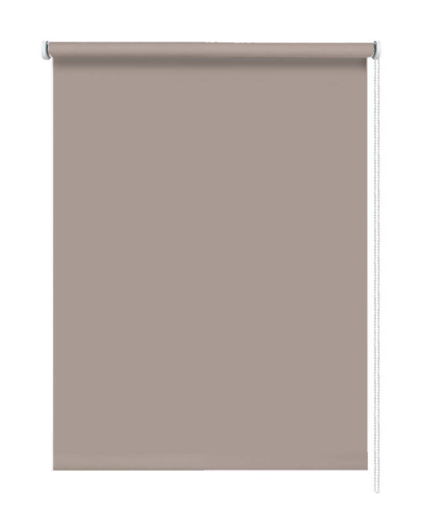 | 7682037160 | 4690617280030 | 37х160 | 6 | 419
Рулонные шторы, Лайт | Нюдовый |  | 7682043160 | 4690617280047 | 43х160 | 6 | 448
Рулонные шторы, Лайт | Нюдовый |  | 7682048160 | 4690617280054 | 48х160 | 6 | 472
Рулонные шторы, Лайт | Нюдовый |  | 7682052160 | 4690617280061 | 52х160 | 6 | 491
Рулонные шторы, Лайт | Нюдовый |  | 7682057160 | 4690617280078 | 57х160 | 6 | 516
Рулонные шторы, Лайт | Нюдовый |  | 7682062160 | 4690617280085 | 62х160 | 6 | 541
Рулонные шторы, Лайт | Нюдовый |  | 7682068160 | 4690617280092 | 68х160 | 6 | 570
Рулонные шторы, Лайт | Нюдовый |  | 7682073160 | 4690617280108 | 73х160 | 6 | 594
Рулонные шторы, Лайт | Нюдовый |  | 7682083160 | 4690617280115 | 83х160 | 6 | 643
Рулонные шторы, Лайт | Нюдовый |  | 7682090160 | 4690617280122 | 90х160 | 6 | 677
Рулонные шторы, Лайт | Нюдовый |  | 7682098160 | 4690617280139 | 98х160 | 6 | 716
Рулонные шторы, Лайт | Нюдовый |  | 7682115160 | 4690617280146 | 115х160 | 6 | 799
Рулонные шторы, Лайт | Бирюзовый | 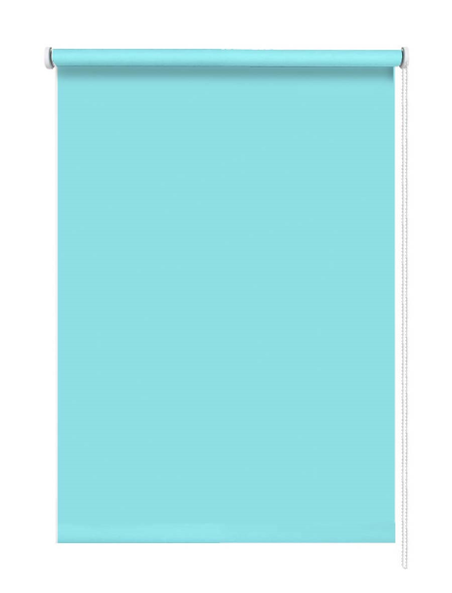 | 7683037160 | 4690617280290 | 37х160 | 6 | 419
Рулонные шторы, Лайт | Бирюзовый |  | 7683043160 | 4690617280306 | 43х160 | 6 | 448
Рулонные шторы, Лайт | Бирюзовый |  | 7683048160 | 4690617280313 | 48х160 | 6 | 472
Рулонные шторы, Лайт | Бирюзовый |  | 7683052160 | 4690617280320 | 52х160 | 6 | 491
Рулонные шторы, Лайт | Бирюзовый |  | 7683057160 | 4690617280337 | 57х160 | 6 | 516
Рулонные шторы, Лайт | Бирюзовый |  | 7683062160 | 4690617280344 | 62х160 | 6 | 541
Рулонные шторы, Лайт | Бирюзовый |  | 7683068160 | 4690617280351 | 68х160 | 6 | 570
Рулонные шторы, Лайт | Бирюзовый |  | 7683073160 | 4690617280368 | 73х160 | 6 | 594
Рулонные шторы, Лайт | Бирюзовый |  | 7683083160 | 4690617280375 | 83х160 | 6 | 643
Рулонные шторы, Лайт | Бирюзовый |  | 7683090160 | 4690617280382 | 90х160 | 6 | 677
Рулонные шторы, Лайт | Бирюзовый |  | 7683098160 | 4690617280399 | 98х160 | 6 | 716
Рулонные шторы, Лайт | Бирюзовый |  | 7683115160 | 4690617280405 | 115х160 | 6 | 799
Рулонные шторы, Лайт | Небесный |  | 7684037160 | 4690617280559 | 37х160 | 6 | 419
Рулонные шторы, Лайт | Небесный |  | 7684043160 | 4690617280566 | 43х160 | 6 | 448
Рулонные шторы, Лайт | Небесный |  | 7684048160 | 4690617280573 | 48х160 | 6 | 472
Рулонные шторы, Лайт | Небесный |  | 7684052160 | 4690617280580 | 52х160 | 6 | 491
Рулонные шторы, Лайт | Небесный |  | 7684057160 | 4690617280597 | 57х160 | 6 | 516
Рулонные шторы, Лайт | Небесный |  | 7684062160 | 4690617280603 | 62х160 | 6 | 541
Рулонные шторы, Лайт | Небесный |  | 7684068160 | 4690617280610 | 68х160 | 6 | 570
Рулонные шторы, Лайт | Небесный |  | 7684073160 | 4690617280627 | 73х160 | 6 | 594
Рулонные шторы, Лайт | Небесный |  | 7684083160 | 4690617280634 | 83х160 | 6 | 643
Рулонные шторы, Лайт | Небесный |  | 7684090160 | 4690617280641 | 90х160 | 6 | 677
Рулонные шторы, Лайт | Небесный |  | 7684098160 | 4690617280658 | 98х160 | 6 | 716
Рулонные шторы, Лайт | Небесный |  | 7684115160 | 4690617280665 | 115х160 | 6 | 799
Рулонные шторы, Лайт | Серый |  | 7685037160 | 4690617280818 | 37х160 | 6 | 419 | Временно недоступно
Рулонные шторы, Лайт | Серый |  | 7685043160 | 4690617280825 | 43х160 | 6 | 448 | Временно недоступно
Рулонные шторы, Лайт | Серый |  | 7685048160 | 4690617280832 | 48х160 | 6 | 472 | Временно недоступно
Рулонные шторы, Лайт | Серый |  | 7685052160 | 4690617280849 | 52х160 | 6 | 491 | Временно недоступно
Рулонные шторы, Лайт | Серый |  | 7685057160 | 4690617280856 | 57х160 | 6 | 516 | Временно недоступно
Рулонные шторы, Лайт | Серый |  | 7685062160 | 4690617280863 | 62х160 | 6 | 541 | Временно недоступно
Рулонные шторы, Лайт | Серый |  | 7685068160 | 4690617280870 | 68х160 | 6 | 570 | Временно недоступно
Рулонные шторы, Лайт | Серый |  | 7685073160 | 4690617280887 | 73х160 | 6 | 594 | Временно недоступно
Рулонные шторы, Лайт | Серый |  | 7685083160 | 4690617280894 | 83х160 | 6 | 643 | Временно недоступно
Рулонные шторы, Лайт | Серый |  | 7685090160 | 4690617280900 | 90х160 | 6 | 677 | Временно недоступно
Рулонные шторы, Лайт | Серый |  | 7685098160 | 4690617280917 | 98х160 | 6 | 716 | Временно недоступно
Рулонные шторы, Лайт | Серый |  | 7685115160 | 4690617280924 | 115х160 | 6 | 799 | Временно недоступно

Рулонные шторы "Первая цена".
Материал: 100% п/э. Светонепроницаемость 40% Монтажный комплект прилагается. Страна-производитель Россия.
Наименование товара | Цвет | Фото | Артикул | Штрих-код | Размер, см | Кол-во шт. в оптовой уп.: | Цена в руб. с НДС за 1 шт.
Рулонные шторы, Лайт | Белый |  | 2915040160 | 4690617240232 | 40х160 | 6 | 433
Рулонные шторы, Лайт | Белый |  | 2915050160 | 4690617240249 | 50х160 | 6 | 482
Рулонные шторы, Лайт | Белый |  | 2915055160 | 4690617240256 | 55х160 | 6 | 507
Рулонные шторы, Лайт | Белый |  | 2915060160 | 4690617240263 | 60х160 | 6 | 531
Рулонные шторы, Лайт | Белый |  | 2915070160 | 4690617240270 | 70х160 | 6 | 580
Рулонные шторы, Лайт | Белый |  | 2915080160 | 4690617240287 | 80х160 | 6 | 629
Рулонные шторы, Лайт | Белый |  | 2915100160 | 4690617240294 | 100х160 | 6 | 726
Рулонные шторы, Лайт | Белый |  | 2915120160 | 4690617240300 | 120х160 | 6 | 916
Рулонные шторы, Лайт | Белый |  | 2915140160 | 4690617240317 | 140х160 | 6 | 1023
Рулонные шторы, Лайт | Белый |  | 2915160160 | 4690617240324 | 160х160 | 6 | 1130
Рулонные шторы, Лайт | Крем |  | 7686040160 | 4690617281259 | 40х160 | 6 | 433
Рулонные шторы, Лайт | Крем |  | 7686050160 | 4690617281266 | 50х160 | 6 | 482
Рулонные шторы, Лайт | Крем |  | 7686055160 | 4690617281273 | 55х160 | 6 | 507
Рулонные шторы, Лайт | Крем |  | 7686060160 | 4690617281280 | 60х160 | 6 | 531
Рулонные шторы, Лайт | Крем |  | 7686065160 | 4690617281297 | 65х160 | 6 | 555
Рулонные шторы, Лайт | Крем |  | 7686070160 | 4690617281303 | 70х160 | 6 | 580
Рулонные шторы, Лайт | Крем |  | 7686080160 | 4690617281310 | 80х160 | 6 | 629
Рулонные шторы, Лайт | Крем |  | 7686100160 | 4690617281327 | 100х160 | 6 | 726
Рулонные шторы, Лайт | Крем |  | 7686120160 | 4690617281198 | 120х160 | 6 | 916
Рулонные шторы, Лайт | Крем |  | 7686140160 | 4690617281211 | 140х160 | 6 | 1023
...

Рулонные однотонные, Бонд
...
Однотонные рулонные шторы.
Рулонные шторы, Бонд | Белый |  | 2916073160 | 4690617241178 | 73х170 | 6 | 792 | Временно недоступно
Рулонные шторы, Бонд | Белый |  | 2916083160 | 4690617241185 | 83х170 | 6 | 865 | Временно недоступно
Рулонные шторы, Бонд | Белый |  | 2916090160 | 4690617241192 | 90х170 | 6 | 916 | Временно недоступно
Рулонные шторы, Бонд | Белый |  | 2916098160 | 4690617241208 | 98х170 | 6 | 974 | Временно недоступно
Рулонные шторы, Бонд | Белый |  | 2916115160 | 4690617241215 | 115х170 | 6 | 1098 | Временно недоступно
Рулонные шторы, Бонд | Белый |  | 2916120170 | 4690617244162 | 120х170 | 6 | 1233 | Временно недоступно
Рулонные шторы, Бонд | Белый |  | 2916140170 | 4690617244179 | 140х170 | 6 | 1390 | Временно недоступно
Рулонные шторы, Бонд | Белый |  | 2916160170 | 4690617244186 | 160х170 | 6 | 1547 | Временно недоступно
Рулонные шторы, Бонд | Белый |  | 2916180170 | 4690617244193 | 180х170 | 6 | 1703 | Временно недоступно
Рулонные шторы, Бонд | Белый |  | 2916200170 | 4690617244209 | 200х170 | 6 | 1859 | Временно недоступно
Рулонные шторы, Бонд | Крем | 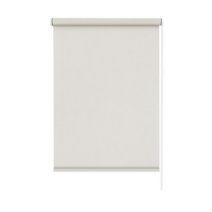 | 2917037160 | 4690617241260 | 37х170 | 6 | 528
Рулонные шторы, Бонд | Крем |  | 2917043160 | 4690617241277 | 43х170 | 6 | 572
Рулонные шторы, Бонд | Крем |  | 2917048160 | 4690617241284 | 48х170 | 6 | 609
Рулонные шторы, Бонд | Крем |  | 2917052160 | 4690617241291 | 52х170 | 6 | 638
Рулонные шторы, Бонд | Крем |  | 2917057160 | 4690617241307 | 57х170 | 6 | 675
Рулонные шторы, Бонд | Крем |  | 2917062160 | 4690617241314 | 62х170 | 6 | 712
Рулонные шторы, Бонд | Крем |  | 2917068160 | 4690617241321 | 68х170 | 6 | 755
Рулонные шторы, Бонд | Крем |  | 2917073160 | 4690617241338 | 73х170 | 6 | 792
Рулонные шторы, Бонд | Крем |  | 2917083160 | 4690617241345 | 83х170 | 6 | 865
Рулонные шторы, Бонд | Крем |  | 2917090160 | 4690617241352 | 90х170 | 6 | 916
Рулонные шторы, Бонд | Крем |  | 2917098160 | 4690617241369 | 98х170 | 6 | 974
Рулонные шторы, Бонд | Крем |  | 2917115160 | 4690617241376 | 115х170 | 6 | 1098
Рулонные шторы, Бонд | Крем |  | 2917120170 | 4690617244216 | 120х170 | 6 | 1233
Рулонные шторы, Бонд | Крем |  | 2917140170 | 4690617244223 | 140х170 | 6 | 1390
Рулонные шторы, Бонд | Крем |  | 2917160170 | 4690617244230 | 160х170 | 6 | 1547
Рулонные шторы, Бонд | Крем |  | 2917180170 | 4690617244247 | 180х170 | 6 | 1703
Рулонные шторы, Бонд | Крем |  | 2917200170 | 4690617244254 | 200х170 | 6 | 1859
Рулонные шторы, Бонд | Нюдовый | 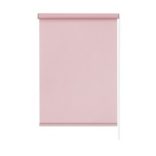 | 2918037160 | 4690617241420 | 37х170 | 6 | 528
Рулонные шторы, Бонд | Нюдовый |  | 2918043160 | 4690617241437 | 43х170 | 6 | 572
Рулонные шторы, Бонд | Нюдовый |  | 2918048160 | 4690617241444 | 48х170 | 6 | 609
Рулонные шторы, Бонд | Нюдовый |  | 2918052160 | 4690617241451 | 52х170 | 6 | 638
Рулонные шторы, Бонд | Нюдовый |  | 2918057160 | 4690617241468 | 57х170 | 6 | 675
Рулонные шторы, Бонд | Нюдовый |  | 2918062160 | 4690617241475 | 62х170 | 6 | 712
Рулонные шторы, Бонд | Нюдовый |  | 2918068160 | 4690617241482 | 68х170 | 6 | 755
Рулонные шторы, Бонд | Нюдовый |  | 2918073160 | 4690617241499 | 73х170 | 6 | 792
Рулонные шторы, Бонд | Нюдовый |  | 2918083160 | 4690617241505 | 83х170 | 6 | 865
Рулонные шторы, Бонд | Нюдовый |  | 2918090160 | 4690617241512 | 90х170 | 6 | 916
Рулонные шторы, Бонд | Нюдовый |  | 2918098160 | 4690617241529 | 98х170 | 6 | 974
Рулонные шторы, Бонд | Нюдовый |  | 2918115160 | 4690617241536 | 115х170 | 6 | 1098
Рулонные шторы, Бонд | Нюдовый |  | 2918120170 | 4690617244261 | 120х170 | 6 | 1233
Рулонные шторы, Бонд | Нюдовый |  | 2918140170 | 4690617244278 | 140х170 | 6 | 1390
Рулонные шторы, Бонд | Нюдовый |  | 2918160170 | 4690617244285 | 160х170 | 6 | 1547
Рулонные шторы, Бонд | Нюдовый |  | 2918180170 | 4690617244292 | 180х170 | 6 | 1703
Рулонные шторы, Бонд | Нюдовый |  | 2918200170 | 4690617244308 | 200х170 | 6 | 1859
Рулонные шторы, Бонд | Бежевый | 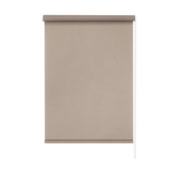 | 2919037160 | 4690617241581 | 37х170 | 6 | 528
Рулонные шторы, Бонд | Бежевый |  | 2919043160 | 4690617241598 | 43х170 | 6 | 572
Рулонные шторы, Бонд | Бежевый |  | 2919048160 | 4690617241604 | 48х170 | 6 | 609
Рулонные шторы, Бонд | Бежевый |  | 2919052160 | 4690617241611 | 52х170 | 6 | 638
Рулонные шторы, Бонд | Бежевый |  | 2919057160 | 4690617241628 | 57х170 | 6 | 675
Рулонные шторы, Бонд | Бежевый |  | 2919062160 | 4690617241635 | 62х170 | 6 | 712
Рулонные шторы, Бонд | Бежевый |  | 2919068160 | 4690617241642 | 68х170 | 6 | 755
Рулонные шторы, Бонд | Бежевый |  | 2919073160 | 4690617241659 | 73х170 | 6 | 792
Рулонные шторы, Бонд | Бежевый |  | 2919083160 | 4690617241666 | 83х170 | 6 | 865
Рулонные шторы, Бонд | Бежевый |  | 2919090160 | 4690617241673 | 90х170 | 6 | 916
Рулонные шторы, Бонд | Бежевый |  | 2919098160 | 4690617241680 | 98х170 | 6 | 974
Рулонные шторы, Бонд | Бежевый |  | 2919115160 | 4690617241697 | 115х170 | 6 | 1098
Рулонные шторы, Бонд | Бежевый |  | 2919120170 | 4690617244315 | 120х170 | 6 | 1233
Рулонные шторы, Бонд | Бежевый |  | 2919140170 | 4690617244322 | 140х170 | 6 | 1390
Рулонные шторы, Бонд | Бежевый |  | 2919160170 | 4690617244339 | 160х170 | 6 | 1547
Рулонные шторы, Бонд | Бежевый |  | 2919180170 | 4690617244346 | 180х170 | 6 | 1703
Рулонные шторы, Бонд | Бежевый |  | 2919200170 | 4690617244353 | 200х170 | 6 | 1859
Рулонные шторы, Бонд | Серый | 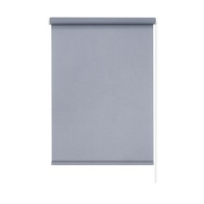 | 2920037160 | 4690617241741 | 37х170 | 6 | 528
Рулонные шторы, Бонд | Серый |  | 2920043160 | 4690617241758 | 43х170 | 6 | 572
Рулонные шторы, Бонд | Серый |  | 2920048160 | 4690617241765 | 48х170 | 6 | 609
Рулонные шторы, Бонд | Серый |  | 2920052160 | 4690617241772 | 52х170 | 6 | 638
Рулонные шторы, Бонд | Серый |  | 2920057160 | 4690617241789 | 57х170 | 6 | 675
Рулонные шторы, Бонд | Серый |  | 2920062160 | 4690617241796 | 62х170 | 6 | 712
Рулонные шторы, Бонд | Серый |  | 2920068160 | 4690617241802 | 68х170 | 6 | 755
Рулонные шторы, Бонд | Серый |  | 2920073160 | 4690617241819 | 73х170 | 6 | 792
Рулонные шторы, Бонд | Серый |  | 2920083160 | 4690617241826 | 83х170 | 6 | 865
Рулонные шторы, Бонд | Серый |  | 2920090160 | 4690617241833 | 90х170 | 6 | 916
Рулонные шторы, Бонд | Серый |  | 2920098160 | 4690617241840 | 98х170 | 6 | 974
...

Фантом
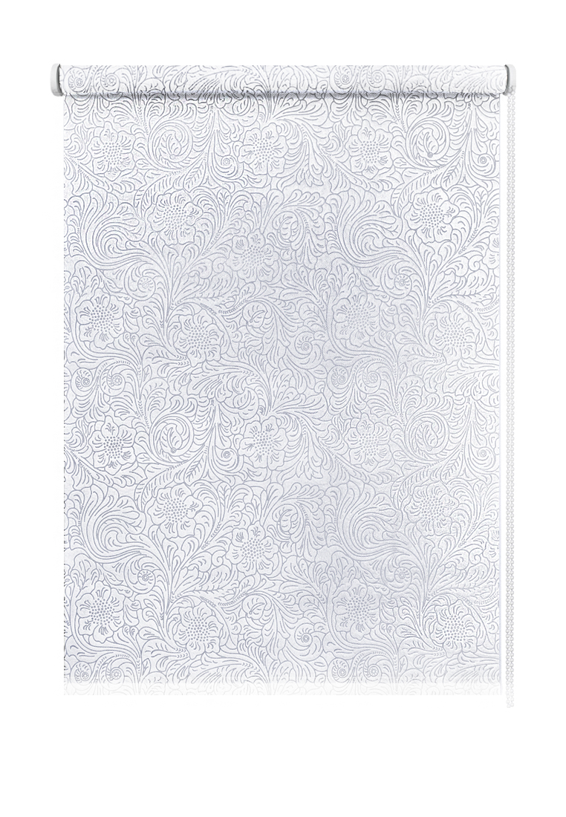
Рулонные шторы "Фантом".
Материал: 100% п/э. Светонепроницаемость 40%-50% Монтажный комплект прилагается. Страна-производитель Россия.
Наименование товара | Цвет | Фото | Артикул | Штрих-код | Размер, см | Кол-во шт. в оптовой уп.: | Цена в руб. с НДС за 1 шт.
Рулонные шторы, Фантом | Белый | 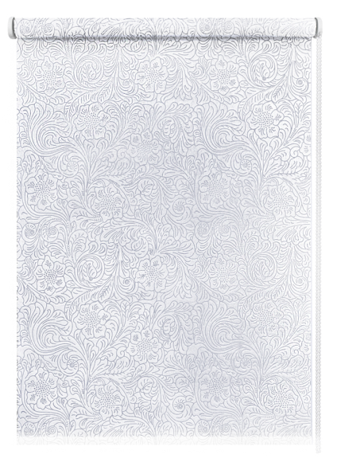 | 7692037160 | 4690617307041 | 37х150 | 6 | 375
Рулонные шторы, Фантом | Белый |  | 7692043160 | 4690617307058 | 43х150 | 6 | 393
Рулонные шторы, Фантом | Белый |  | 7692048160 | 4690617307065 | 48х150 | 6 | 407
Рулонные шторы, Фантом | Белый |  | 7692052160 | 4690617307072 | 52х150 | 6 | 420
Рулонные шторы, Фантом | Белый |  | 7692057160 | 4690617307089 | 57х150 | 6 | 434
Рулонные шторы, Фантом | Белый |  | 7692062160 | 4690617307096 | 62х150 | 6 | 449
Рулонные шторы, Фантом | Белый |  | 7692068160 | 4690617307102 | 68х150 | 6 | 468
Рулонные шторы, Фантом | Белый |  | 7692073160 | 4690617307119 | 73х150 | 6 | 483
Рулонные шторы, Фантом | Белый |  | 7692083160 | 4690617307126 | 83х150 | 6 | 512
Рулонные шторы, Фантом | Белый |  | 7692090160 | 4690617307133 | 90х150 | 6 | 534
Рулонные шторы, Фантом | Белый |  | 7692098160 | 4690617307140 | 98х150 | 6 | 557
Рулонные шторы, Фантом | Белый |  | 7692115160 | 4690617307157 | 115х150 | 6 | 608
Рулонные шторы, Фантом | Белый | 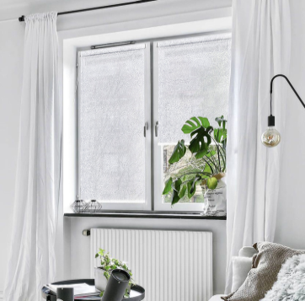 | 7692120160 | 4690617307164 | 120х150 | 6 | 727
Рулонные шторы, Фантом | Белый |  | 7692130160 | 4690617307171 | 130х150 | 6 | 762
Рулонные шторы, Фантом | Белый |  | 7692140160 | 4690617307188 | 140х150 | 6 | 798
Рулонные шторы, Фантом | Белый |  | 7692160160 | 4690617307195 | 160х150 | 6 | 868
Рулонные шторы, Фантом | Белый |  | 7692180160 | 4690617307201 | 180х150 | 6 | 939
Рулонные шторы, Фантом | Белый |  | 7692200160 | 4690617307218 | 200х150 | 6 | 1010
Рулонные шторы, Фантом | Бежевый | 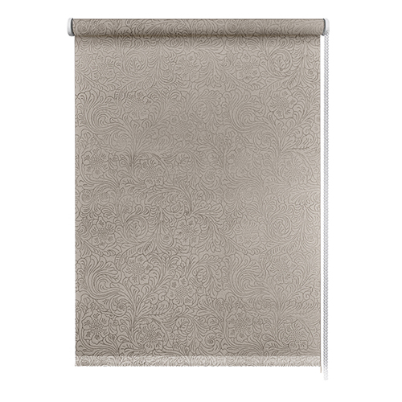 | 7502037160 | 4690617341298 | 37х150 | 6 | 375 | Временно недоступно
Рулонные шторы, Фантом | Бежевый |  | 7502043160 | 4690617341304 | 43х150 | 6 | 393 | Временно недоступно
Рулонные шторы, Фантом | Бежевый |  | 7502048160 | 4690617341311 | 48х150 | 6 | 407 | Временно недоступно
Рулонные шторы, Фантом | Бежевый |  | 7502052160 | 4690617341328 | 52х150 | 6 | 420 | Временно недоступно
Рулонные шторы, Фантом | Бежевый |  | 7502057160 | 4690617341335 | 57х150 | 6 | 434 | Временно недоступно
Рулонные шторы, Фантом | Бежевый |  | 7502062160 | 4690617341342 | 62х150 | 6 | 449 | Временно недоступно
Рулонные шторы, Фантом | Бежевый |  | 7502068160 | 4690617341359 | 68х150 | 6 | 468 | Временно недоступно
Рулонные шторы, Фантом | Бежевый |  | 7502073160 | 4690617341366 | 73х150 | 6 | 483 | Временно недоступно
Рулонные шторы, Фантом | Бежевый |  | 7502083160 | 4690617341373 | 83х150 | 6 | 512 | Временно недоступно
Рулонные шторы, Фантом | Бежевый |  | 7502090160 | 4690617341380 | 90х150 | 6 | 534 | Временно недоступно
Рулонные шторы, Фантом | Бежевый |  | 7502098160 | 4690617341397 | 98х150 | 6 | 557 | Временно недоступно
Рулонные шторы, Фантом | Бежевый |  | 7502115160 | 4690617341403 | 115х150 | 6 | 608 | Временно недоступно
Рулонные шторы, Фантом | Бежевый | 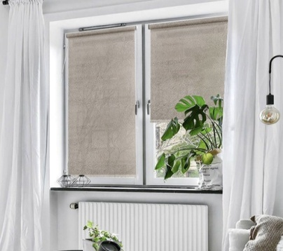 | 7502120160 | 4690617341410 | 120х150 | 6 | 727 | Временно недоступно
Рулонные шторы, Фантом | Бежевый |  | 7502130160 | 4690617341427 | 130х150 | 6 | 762 | Временно недоступно
Рулонные шторы, Фантом | Бежевый |  | 7502140160 | 4690617341434 | 140х150 | 6 | 798 | Временно недоступно
Рулонные шторы, Фантом | Бежевый |  | 7502160160 | 4690617341441 | 160х150 | 6 | 868 | Временно недоступно
Рулонные шторы, Фантом | Бежевый |  | 7502180160 | 4690617341458 | 180х150 | 6 | 939 | Временно недоступно
Рулонные шторы, Фантом | Бежевый |  | 7502200160 | 4690617341465 | 200х150 | 6 | 1010 | Временно недоступно
Рулонные шторы, Фантом | Серый | 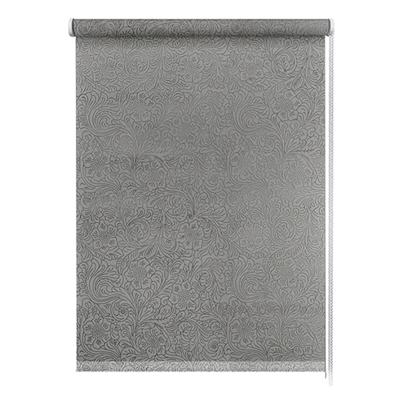 | 7503037160 | 4690617341557 | 37х150 | 6 | 375 | Временно недоступно
Рулонные шторы, Фантом | Серый |  | 7503043160 | 4690617341564 | 43х150 | 6 | 393 | Временно недоступно
Рулонные шторы, Фантом | Серый |  | 7503048160 | 4690617341571 | 48х150 | 6 | 407 | Временно недоступно
Рулонные шторы, Фантом | Серый |  | 7503052160 | 4690617341588 | 52х150 | 6 | 420 | Временно недоступно
Рулонные шторы, Фантом | Серый |  | 7503057160 | 4690617341595 | 57х150 | 6 | 434 | Временно недоступно
Рулонные шторы, Фантом | Серый |  | 7503062160 | 4690617341601 | 62х150 | 6 | 449 | Временно недоступно
Рулонные шторы, Фантом | Серый |  | 7503068160 | 4690617341618 | 68х150 | 6 | 468 | Временно недоступно
Рулонные шторы, Фантом | Серый |  | 7503073160 | 4690617341625 | 73х150 | 6 | 483 | Временно недоступно
Рулонные шторы, Фантом | Серый |  | 7503083160 | 4690617341632 | 83х150 | 6 | 512 | Временно недоступно
Рулонные шторы, Фантом | Серый |  | 7503090160 | 4690617341649 | 90х150 | 6 | 534 | Временно недоступно
Рулонные шторы, Фантом | Серый |  | 7503098160 | 4690617341656 | 98х150 | 6 | 557 | Временно недоступно
Рулонные шторы, Фантом | Серый |  | 7503115160 | 4690617341663 | 115х150 | 6 | 608 | Временно недоступно
Рулонные шторы, Фантом | Серый | 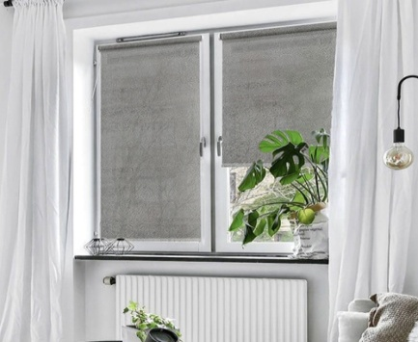 | 7503120160 | 4690617341670 | 120х150 | 6 | 727 | Временно недоступно
Рулонные шторы, Фантом | Серый |  | 7503130160 | 4690617341687 | 130х150 | 6 | 762 | Временно недоступно
Рулонные шторы, Фантом | Серый |  | 7503140160 | 4690617341694 | 140х150 | 6 | 798 | Временно недоступно
Рулонные шторы, Фантом | Серый |  | 7503160160 | 4690617341700 | 160х150 | 6 | 868 | Временно недоступно
Рулонные шторы, Фантом | Серый |  | 7503180160 | 4690617341717 | 180х150 | 6 | 939 | Временно недоступно
Рулонные шторы, Фантом | Серый |  | 7503200160 | 4690617341724 | 200х150 | 6 | 1010 | Временно недоступно

Рулонные с принтом
Рулонные шторы с принтом.
Материал: 100% п/э. Светонепроницаемость 40%-50% Монтажный комплект прилагается. Страна-производитель Россия.
Наименование товара | Цвет | Фото | Артикул | Штрих-код | Размер, см | Кол-во шт. в оптовой уп.: | Цена в руб. с НДС за 1 шт.
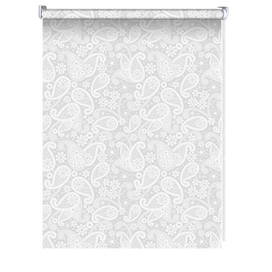
Рулонные шторы, Шанталь | Белый |  | 82317037160 | 4690617175770 | 37х160 | 6 | 576 | временно заблокировано
Рулонные шторы, Шанталь | Белый |  | 82317043160 | 4690617175787 | 43х160 | 6 | 625 | временно заблокировано
Рулонные шторы, Шанталь | Белый |  | 82317048160 | 4690617175794 | 48х160 | 6 | 666 | временно заблокировано
Рулонные шторы, Шанталь | Белый |  | 82317052160 | 4690617175800 | 52х160 | 6 | 700 | временно заблокировано
Рулонные шторы, Шанталь | Белый |  | 82317057160 | 4690617175817 | 57х160 | 6 | 742 | временно заблокировано
Рулонные шторы, Шанталь | Белый |  | 82317062160 | 4690617175824 | 62х160 | 6 | 783 | временно заблокировано
Рулонные шторы, Шанталь | Белый |  | 82317068160 | 4690617175831 | 68х160 | 6 | 833 | временно заблокировано
Рулонные шторы, Шанталь | Белый |  | 82317073160 | 4690617175848 | 73х160 | 6 | 875 | временно заблокировано
Рулонные шторы, Шанталь | Белый |  | 82317083160 | 4690617175855 | 83х160 | 6 | 958 | временно заблокировано
Рулонные шторы, Шанталь | Белый |  | 82317090160 | 4690617175862 | 90х160 | 6 | 1016 | временно заблокировано
Рулонные шторы, Шанталь | Белый |  | 82317098160 | 4690617175879 | 98х160 | 6 | 1083 | временно заблокировано
Рулонные шторы, Шанталь | Белый |  | 82317115160 | 4690617175886 | 115х160 | 6 | 1225 | временно заблокировано
Рулонные шторы, Шанталь | Белый |  | 82317120160 | 4690617175893 | 120х160 | 6 | 1367 | временно заблокировано
Рулонные шторы, Шанталь | Белый |  | 82317130160 | 4690617175909 | 130х160 | 6 | 1456 | временно заблокировано
Рулонные шторы, Шанталь | Белый |  | 82317140160 | 4690617175916 | 140х160 | 6 | 1544 | временно заблокировано
Рулонные шторы, Шанталь | Белый |  | 82317150160 | 4690617175923 | 150х160 | 6 | 1633 | временно заблокировано
Рулонные шторы, Шанталь | Белый |  | 82317160160 | 4690617175930 | 160х160 | 6 | 1722 | временно заблокировано
Рулонные шторы, Шанталь | Белый |  | 82317172160 | 4690617175947 | 172х160 | 6 | 1827 | временно заблокировано
Рулонные шторы, Шанталь | Белый |  | 82317180160 | 4690617175954 | 180х160 | 6 | 1898 | временно заблокировано
Рулонные шторы, Шанталь | Белый |  | 82317210160 | 4690617175961 | 210х160 | 6 | 2163 | временно заблокировано
Рулонные шторы, Шанталь | Крем | 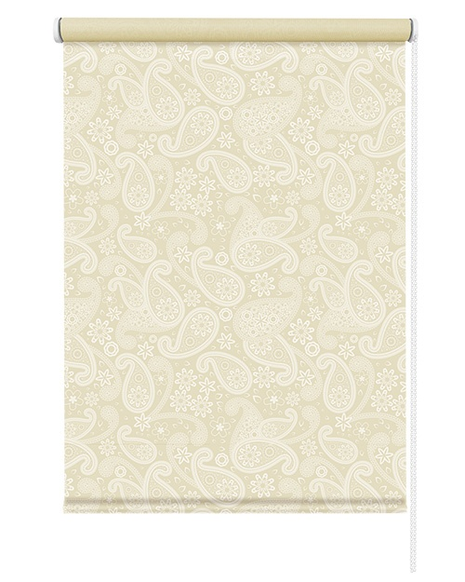 | 82318037160 | 4690617324437 | 37х160 | 6 | 576
Рулонные шторы, Шанталь | Крем |  | 82318043160 | 4690617324444 | 43х160 | 6 | 625
Рулонные шторы, Шанталь | Крем |  | 82318048160 | 4690617324451 | 48х160 | 6 | 666
Рулонные шторы, Шанталь | Крем |  | 82318052160 | 4690617324468 | 52х160 | 6 | 700
Рулонные шторы, Шанталь | Крем |  | 82318057160 | 4690617324475 | 57х160 | 6 | 742
Рулонные шторы, Шанталь | Крем |  | 82318062160 | 4690617324482 | 62х160 | 6 | 783
Рулонные шторы, Шанталь | Крем |  | 82318068160 | 4690617324499 | 68х160 | 6 | 833
Рулонные шторы, Шанталь | Крем |  | 82318073160 | 4690617324505 | 73х160 | 6 | 875
Рулонные шторы, Шанталь | Крем |  | 82318083160 | 4690617324512 | 83х160 | 6 | 958
Рулонные шторы, Шанталь | Крем |  | 82318090160 | 4690617324529 | 90х160 | 6 | 1016
Рулонные шторы, Шанталь | Крем |  | 82318098160 | 4690617324536 | 98х160 | 6 | 1083
Рулонные шторы, Шанталь | Крем |  | 82318115160 | 4690617324543 | 115х160 | 6 | 1225
Рулонные шторы, Шанталь | Крем | 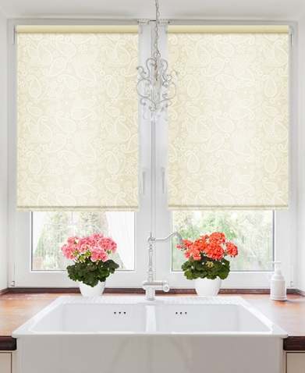 | 82318120160 | 4690617324550 | 120х160 | 6 | 1367
Рулонные шторы, Шанталь | Крем |  | 82318130160 | 4690617324567 | 130х160 | 6 | 1456
Рулонные шторы, Шанталь | Крем |  | 82318140160 | 4690617324574 | 140х160 | 6 | 1544
Рулонные шторы, Шанталь | Крем |  | 82318150160 | 4690617324581 | 150х160 | 6 | 1633
Рулонные шторы, Шанталь | Крем |  | 82318160160 | 4690617324598 | 160х160 | 6 | 1722
Рулонные шторы, Шанталь | Крем |  | 82318172160 | 4690617324604 | 172х160 | 6 | 1827
Рулонные шторы, Шанталь | Крем |  | 82318180160 | 4690617324611 | 180х160 | 6 | 1898
Рулонные шторы, Шанталь | Крем |  | 82318210160 | 4690617324628 | 210х160 | 6 | 2163
Рулонные шторы, Торонто | Белый | 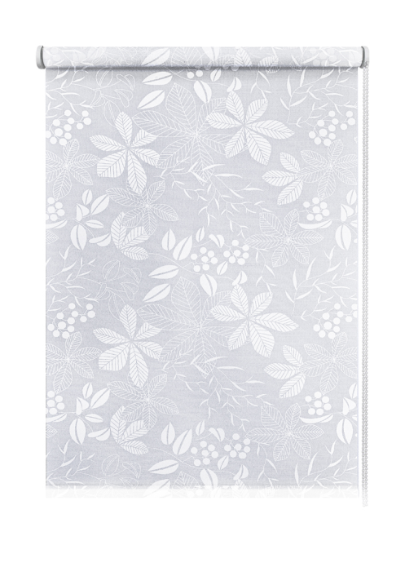 | 7693037160 | 4690617307300 | 37х160 | 6 | 622
Рулонные шторы, Торонто | Белый |  | 7693043160 | 4690617307317 | 43х160 | 6 | 678
Рулонные шторы, Торонто | Белый |  | 7693048160 | 4690617307324 | 48х160 | 6 | 725
Рулонные шторы, Торонто | Белый |  | 7693052160 | 4690617307331 | 52х160 | 6 | 762
Рулонные шторы, Торонто | Белый |  | 7693057160 | 4690617307348 | 57х160 | 6 | 809
Рулонные шторы, Торонто | Белый |  | 7693062160 | 4690617307355 | 62х160 | 6 | 856
Рулонные шторы, Торонто | Белый |  | 7693068160 | 4690617307362 | 68х160 | 6 | 912
Рулонные шторы, Торонто | Белый |  | 7693073160 | 4690617307379 | 73х160 | 6 | 959
Рулонные шторы, Торонто | Белый |  | 7693083160 | 4690617307386 | 83х160 | 6 | 1052
Рулонные шторы, Торонто | Белый |  | 7693090160 | 4690617307393 | 90х160 | 6 | 1118
Рулонные шторы, Торонто | Белый |  | 7693098160 | 4690617307409 | 98х160 | 6 | 1192
Рулонные шторы, Торонто | Белый |  | 7693115160 | 4690617307416 | 115х160 | 6 | 1351
Рулонные шторы, Торонто | Белый | 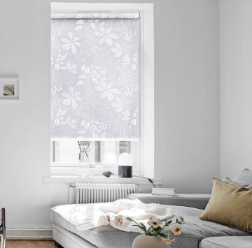 | 7693120160 | 4690617307423 | 120х160 | 6 | 1502
Рулонные шторы, Торонто | Белый |  | 7693130160 | 4690617307430 | 130х160 | 6 | 1601
Рулонные шторы, Торонто | Белый |  | 7693140160 | 4690617307447 | 140х160 | 6 | 1700
Рулонные шторы, Торонто | Белый |  | 7693160160 | 4690617307454 | 160х160 | 6 | 1898
Рулонные шторы, Торонто | Белый |  | 7693180160 | 4690617307461 | 180х160 | 6 | 2095
Рулонные шторы, Торонто | Белый |  | 7693200160 | 4690617307478 | 200х160 | 6 | 2293
Рулонные шторы, Торонто | Серый | 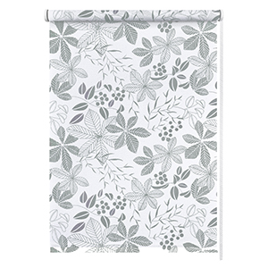 | 7514037160 | 4690617343148 | 37х160 | 6 | 622
Рулонные шторы, Торонто | Серый |  | 7514043160 | 4690617343155 | 43х160 | 6 | 678
Рулонные шторы, Торонто | Серый |  | 7514048160 | 4690617343162 | 48х160 | 6 | 725
Рулонные шторы, Торонто | Серый |  | 7514052160 | 4690617343179 | 52х160 | 6 | 762
Рулонные шторы, Торонто | Серый |  | 7514057160 | 4690617343186 | 57х160 | 6 | 809
Рулонные шторы, Торонто | Серый |  | 7514062160 | 4690617343193 | 62х160 | 6 | 856
Рулонные шторы, Торонто | Серый |  | 7514068160 | 4690617343209 | 68х160 | 6 | 912
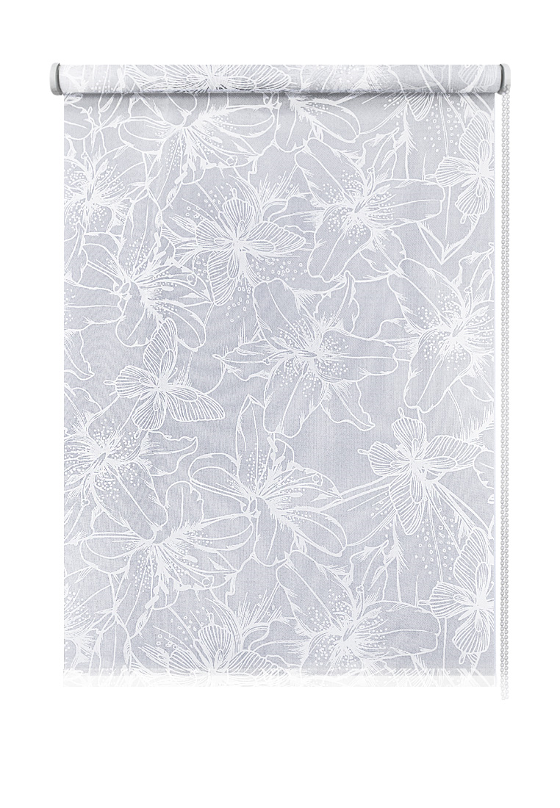
Рулонные шторы, Торонто | Серый |  | 7514073160 | 4690617343216 | 73х160 | 6 | 959
Рулонные шторы, Торонто | Серый |  | 7514083160 | 4690617343223 | 83х160 | 6 | 1052
Рулонные шторы, Торонто | Серый |  | 7514090160 | 4690617343230 | 90х160 | 6 | 1118
Рулонные шторы, Торонто | Серый |  | 7514098160 | 4690617343247 | 98х160 | 6 | 1192
Рулонные шторы, Торонто | Серый |  | 7514115160 | 4690617343254 | 115х160 | 6 | 1351
Рулонные шторы, Торонто | Серый | 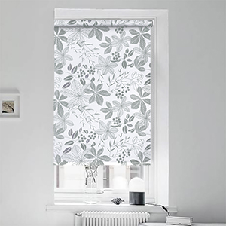 | 7514120160 | 4690617343261 | 120х160 | 6 | 1502
Рулонные шторы, Торонто | Серый |  | 7514130160 | 4690617343278 | 130х160 | 6 | 1601
Рулонные шторы, Торонто | Серый |  | 7514140160 | 4690617343285 | 140х160 | 6 | 1700
Рулонные шторы, Торонто | Серый |  | 7514160160 | 4690617343292 | 160х160 | 6 | 1898
Рулонные шторы, Торонто | Серый |  | 7514180160 | 4690617343308 | 180х160 | 6 | 2095
Рулонные шторы, Торонто | Серый |  | 7514200160 | 4690617343315 | 200х160 | 6 | 2293
Рулонные шторы, Лилия | Белый | 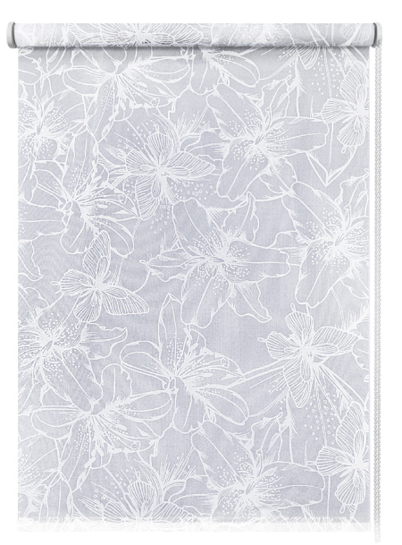 | 7694037160 | 4690617307560 | 37х160 | 6 | 657
Рулонные шторы, Лилия | Белый |  | 7694043160 | 4690617307577 | 43х160 | 6 | 718
Рулонные шторы, Лилия | Белый |  | 7694048160 | 4690617307584 | 48х160 | 6 | 770
Рулонные шторы, Лилия | Белый |  | 7694052160 | 4690617307591 | 52х160 | 6 | 810
Рулонные шторы, Лилия | Белый |  | 7694057160 | 4690617307607 | 57х160 | 6 | 862
Рулонные шторы, Лилия | Белый |  | 7694062160 | 4690617307614 | 62х160 | 6 | 913
Рулонные шторы, Лилия | Белый |  | 7694068160 | 4690617307621 | 68х160 | 6 | 974
Рулонные шторы, Лилия | Белый |  | 7694073160 | 4690617307638 | 73х160 | 6 | 1025
Рулонные шторы, Лилия | Белый |  | 7694083160 | 4690617307645 | 83х160 | 6 | 1128
Рулонные шторы, Лилия | Белый |  | 7694090160 | 4690617307652 | 90х160 | 6 | 1199
Рулонные шторы, Лилия | Белый |  | 7694098160 | 4690617307669 | 98х160 | 6 | 1281
Рулонные шторы, Лилия | Белый |  | 7694115160 | 4690617307676 | 115х160 | 6 | 1455
Рулонные шторы, Лилия | Белый | 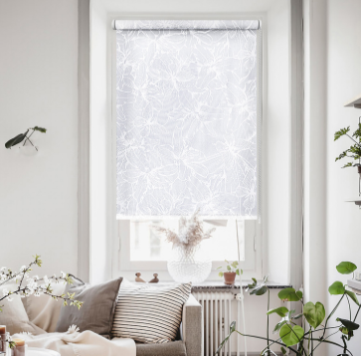 | 7694120160 | 4690617307683 | 120х160 | 6 | 1610
Рулонные шторы, Лилия | Белый |  | 7694130160 | 4690617307690 | 130х160 | 6 | 1718
Рулонные шторы, Лилия | Белый |  | 7694140160 | 4690617307706 | 140х160 | 6 | 1825
Рулонные шторы, Лилия | Белый |  | 7694160160 | 4690617307713 | 160х160 | 6 | 2041
Рулонные шторы, Лилия | Белый |  | 7694180160 | 4690617307720 | 180х160 | 6 | 2256
Рулонные шторы, Лилия | Белый |  | 7694200160 | 4690617307737 | 200х160 | 6 | 2472
Рулонные шторы, Сакура | Голубой | 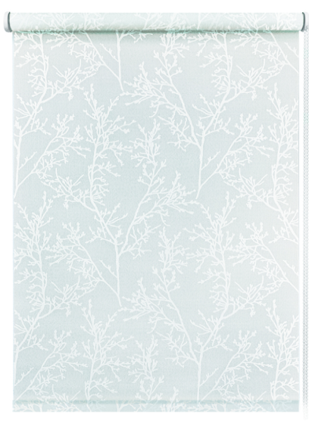 | 7695037160 | 4690617307829 | 37х160 | 6 | 669
Рулонные шторы, Сакура | Голубой |  | 7695043160 | 4690617307836 | 43х160 | 6 | 731
Рулонные шторы, Сакура | Голубой |  | 7695048160 | 4690617307843 | 48х160 | 6 | 784
Рулонные шторы, Сакура | Голубой |  | 7695052160 | 4690617307850 | 52х160 | 6 | 826
Рулонные шторы, Сакура | Голубой |  | 7695057160 | 4690617307867 | 57х160 | 6 | 878
Рулонные шторы, Сакура | Голубой |  | 7695062160 | 4690617307874 | 62х160 | 6 | 931
Рулонные шторы, Сакура | Голубой |  | 7695068160 | 4690617307881 | 68х160 | 6 | 994
Рулонные шторы, Сакура | Голубой |  | 7695073160 | 4690617307898 | 73х160 | 6 | 1047
Рулонные шторы, Сакура | Голубой |  | 7695083160 | 4690617307904 | 83х160 | 6 | 1151
Рулонные шторы, Сакура | Голубой |  | 7695090160 | 4690617307911 | 90х160 | 6 | 1225
Рулонные шторы, Сакура | Голубой |  | 7695098160 | 4690617307928 | 98х160 | 6 | 1309
Рулонные шторы, Сакура | Голубой |  | 7695115160 | 4690617307935 | 115х160 | 6 | 1488
Рулонные шторы, Сакура | Голубой | 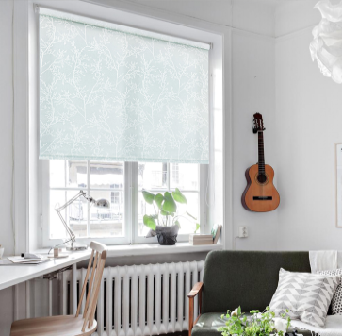 | 7695120160 | 4690617307942 | 120х160 | 6 | 1645
Рулонные шторы, Сакура | Голубой |  | 7695130160 | 4690617307959 | 130х160 | 6 | 1755
Рулонные шторы, Сакура | Голубой |  | 7695140160 | 4690617307966 | 140х160 | 6 | 1866
Рулонные шторы, Сакура | Голубой |  | 7695160160 | 4690617307973 | 160х160 | 6 | 2087
Рулонные шторы, Сакура | Голубой |  | 7695180160 | 4690617307980 | 180х160 | 6 | 2308
Рулонные шторы, Сакура | Голубой |  | 7695200160 | 4690617307997 | 200х160 | 6 | 2529
Рулонные шторы, Вязь | Белый | 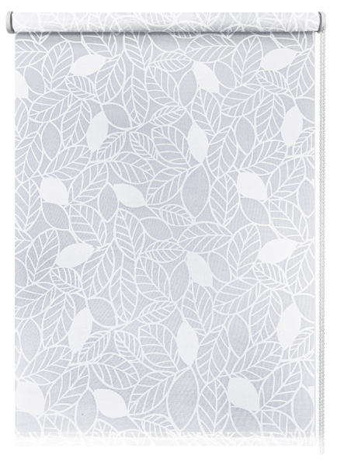 | 7696037160 | 4690617308086 | 37х160 | 6 | 669
Рулонные шторы, Вязь | Белый |  | 7696043160 | 4690617308093 | 43х160 | 6 | 731
Рулонные шторы, Вязь | Белый |  | 7696048160 | 4690617308109 | 48х160 | 6 | 784
Рулонные шторы, Вязь | Белый |  | 7696052160 | 4690617308116 | 52х160 | 6 | 826
Рулонные шторы, Вязь | Белый |  | 7696057160 | 4690617308123 | 57х160 | 6 | 878
Рулонные шторы, Вязь | Белый |  | 7696062160 | 4690617308130 | 62х160 | 6 | 931
Рулонные шторы, Вязь | Белый |  | 7696068160 | 4690617308147 | 68х160 | 6 | 994
Рулонные шторы, Вязь | Белый |  | 7696073160 | 4690617308154 | 73х160 | 6 | 1047
Рулонные шторы, Вязь | Белый |  | 7696083160 | 4690617308161 | 83х160 | 6 | 1151
Рулонные шторы, Вязь | Белый |  | 7696090160 | 4690617308178 | 90х160 | 6 | 1225
Рулонные шторы, Вязь | Белый |  | 7696098160 | 4690617308185 | 98х160 | 6 | 1309
Рулонные шторы, Вязь | Белый |  | 7696115160 | 4690617308192 | 115х160 | 6 | 1488
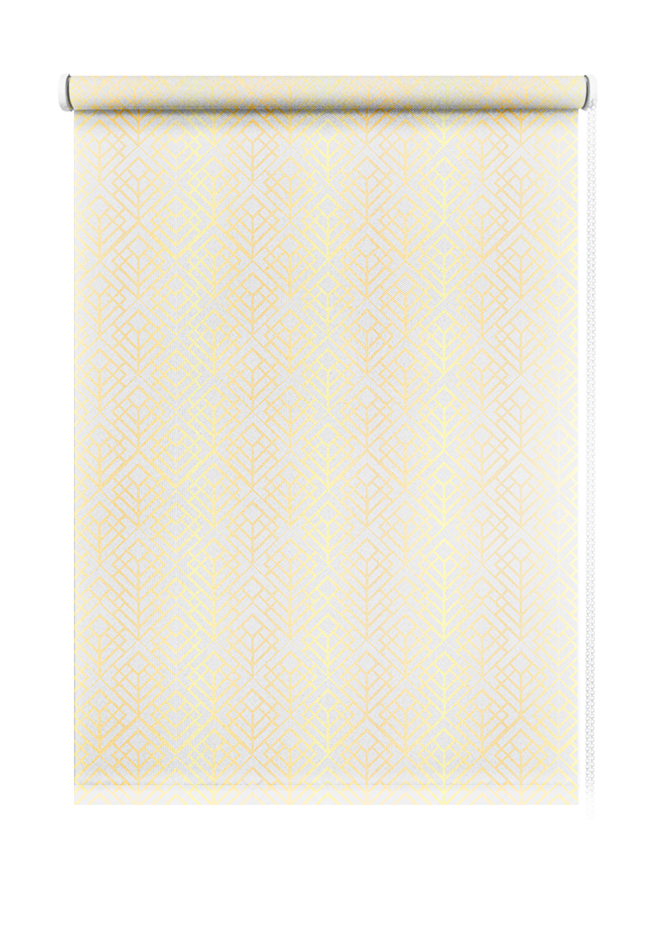
Рулонные шторы, Вязь | Белый | 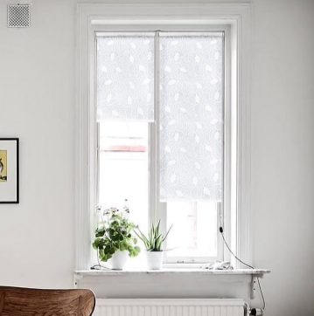 | 7696120160 | 4690617308208 | 120х160 | 6 | 1645
Рулонные шторы, Вязь | Белый |  | 7696130160 | 4690617308215 | 130х160 | 6 | 1755
Рулонные шторы, Вязь | Белый |  | 7696140160 | 4690617308222 | 140х160 | 6 | 1866
Рулонные шторы, Вязь | Белый |  | 7696160160 | 4690617308239 | 160х160 | 6 | 2087
Рулонные шторы, Вязь | Белый |  | 7696180160 | 4690617308246 | 180х160 | 6 | 2308
Рулонные шторы, Вязь | Белый |  | 7696200160 | 4690617308253 | 200х160 | 6 | 2529
Рулонные шторы, Neo | Серебряный |  | 7697037160 | 4690617308345 | 37х160 | 6 | 585 | Временно недоступно
Рулонные шторы, Neo | Серебряный |  | 7697043160 | 4690617308352 | 43х160 | 6 | 636 | Временно недоступно
Рулонные шторы, Neo | Серебряный |  | 7697048160 | 4690617308369 | 48х160 | 6 | 678 | Временно недоступно
Рулонные шторы, Neo | Серебряный |  | 7697052160 | 4690617308376 | 52х160 | 6 | 712 | Временно недоступно
Рулонные шторы, Neo | Серебряный |  | 7697057160 | 4690617308383 | 57х160 | 6 | 754 | Временно недоступно
Рулонные шторы, Neo | Серебряный |  | 7697062160 | 4690617308390 | 62х160 | 6 | 796 | Временно недоступно
Рулонные шторы, Neo | Серебряный |  | 7697068160 | 4690617308406 | 68х160 | 6 | 846 | Временно недоступно
Рулонные шторы, Neo | Серебряный |  | 7697073160 | 4690617308413 | 73х160 | 6 | 888 | Временно недоступно
Рулонные шторы, Neo | Серебряный |  | 7697083160 | 4690617308420 | 83х160 | 6 | 972 | Временно недоступно
Рулонные шторы, Neo | Серебряный |  | 7697090160 | 4690617308437 | 90х160 | 6 | 1030 | Временно недоступно
Рулонные шторы, Neo | Серебряный |  | 7697098160 | 4690617308444 | 98х160 | 6 | 1097 | Временно недоступно
Рулонные шторы, Neo | Серебряный |  | 7697115160 | 4690617308451 | 115х160 | 6 | 1240 | Временно недоступно
Рулонные шторы, Neo | Серебряный | 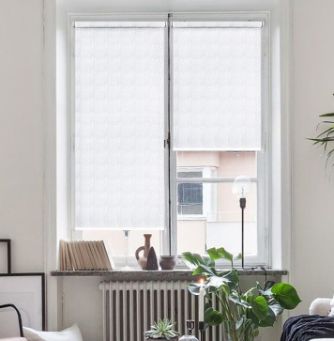 | 7697120160 | 4690617308468 | 120х160 | 6 | 1387 | Временно недоступно
Рулонные шторы, Neo | Серебряный |  | 7697130160 | 4690617308475 | 130х160 | 6 | 1476 | Временно недоступно
Рулонные шторы, Neo | Серебряный |  | 7697140160 | 4690617308482 | 140х160 | 6 | 1565 | Временно недоступно
Рулонные шторы, Neo | Серебряный |  | 7697160160 | 4690617308499 | 160х160 | 6 | 1744 | Временно недоступно
Рулонные шторы, Neo | Серебряный |  | 7697180160 | 4690617308505 | 180х160 | 6 | 1922 | Временно недоступно
Рулонные шторы, Neo | Серебряный |  | 7697200160 | 4690617308512 | 200х160 | 6 | 2102 | Временно недоступно
Рулонные шторы, Neo | Золотой | 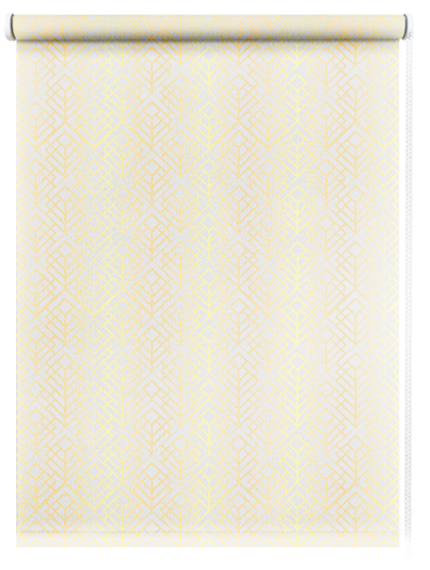 | 7698037160 | 4690617308604 | 37х160 | 6 | 585 | Временно недоступно
Рулонные шторы, Neo | Золотой |  | 7698043160 | 4690617308611 | 43х160 | 6 | 636 | Временно недоступно
Рулонные шторы, Neo | Золотой |  | 7698048160 | 4690617308628 | 48х160 | 6 | 678 | Временно недоступно
Рулонные шторы, Neo | Золотой |  | 7698052160 | 4690617308635 | 52х160 | 6 | 712 | Временно недоступно
Рулонные шторы, Neo | Золотой |  | 7698057160 | 4690617308642 | 57х160 | 6 | 754 | Временно недоступно
Рулонные шторы, Neo | Золотой |  | 7698062160 | 4690617308659 | 62х160 | 6 | 796 | Временно недоступно
Рулонные шторы, Neo | Золотой |  | 7698068160 | 4690617308666 | 68х160 | 6 | 846 | Временно недоступно
Рулонные шторы, Neo | Золотой |  | 7698073160 | 4690617308673 | 73х160 | 6 | 888 | Временно недоступно
Рулонные шторы, Neo | Золотой |  | 7698083160 | 4690617308680 | 83х160 | 6 | 972 | Временно недоступно
Рулонные шторы, Neo | Золотой |  | 7698090160 | 4690617308697 | 90х160 | 6 | 1030 | Временно недоступно
Рулонные шторы, Neo | Золотой |  | 7698098160 | 4690617308703 | 98х160 | 6 | 1097 | Временно недоступно
Рулонные шторы, Neo | Золотой |  | 7698115160 | 4690617308710 | 115х160 | 6 | 1240 | Временно недоступно
Рулонные шторы, Neo | Золотой | 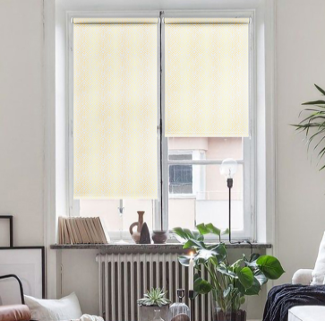 | 7698120160 | 4690617308727 | 120х160 | 6 | 1387 | Временно недоступно
Рулонные шторы, Neo | Золотой |  | 7698130160 | 4690617308734 | 130х160 | 6 | 1476 | Временно недоступно
Рулонные шторы, Neo | Золотой |  | 7698140160 | 4690617308741 | 140х160 | 6 | 1565 | Временно недоступно
Рулонные шторы, Neo | Золотой |  | 7698160160 | 4690617308758 | 160х160 | 6 | 1744 | Временно недоступно
Рулонные шторы, Neo | Золотой |  | 7698180160 | 4690617308765 | 180х160 | 6 | 1922 | Временно недоступно
Рулонные шторы, Neo | Золотой |  | 7698200160 | 4690617308772 | 200х160 | 6 | 2102 | Временно недоступно
Рулонные шторы, Вереск | Белый | 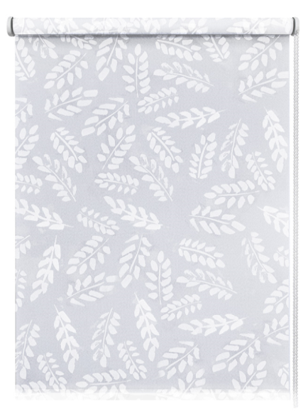 | 7699037160 | 4690617308864 | 37х160 | 6 | 585 | Временно недоступно
Рулонные шторы, Вереск | Белый |  | 7699043160 | 4690617308871 | 43х160 | 6 | 636 | Временно недоступно
Рулонные шторы, Вереск | Белый |  | 7699048160 | 4690617308888 | 48х160 | 6 | 678 | Временно недоступно
Рулонные шторы, Вереск | Белый |  | 7699052160 | 4690617308895 | 52х160 | 6 | 712 | Временно недоступно
Рулонные шторы, Вереск | Белый |  | 7699057160 | 4690617308901 | 57х160 | 6 | 754 | Временно недоступно
Рулонные шторы, Вереск | Белый |  | 7699062160 | 4690617308918 | 62х160 | 6 | 796 | Временно недоступно
Рулонные шторы, Вереск | Белый |  | 7699068160 | 4690617308925 | 68х160 | 6 | 846 | Временно недоступно
Рулонные шторы, Вереск | Белый |  | 7699073160 | 4690617308932 | 73х160 | 6 | 888 | Временно недоступно
Рулонные шторы, Вереск | Белый |  | 7699083160 | 4690617308949 | 83х160 | 6 | 972 | Временно недоступно
Рулонные шторы, Вереск | Белый |  | 7699090160 | 4690617308956 | 90х160 | 6 | 1030 | Временно недоступно
Рулонные шторы, Вереск | Белый |  | 7699098160 | 4690617308963 | 98х160 | 6 | 1097 | Временно недоступно
Рулонные шторы, Вереск | Белый |  | 7699115160 | 4690617308970 | 115х160 | 6 | 1240 | Временно недоступно
Рулонные шторы, Вереск | Белый | 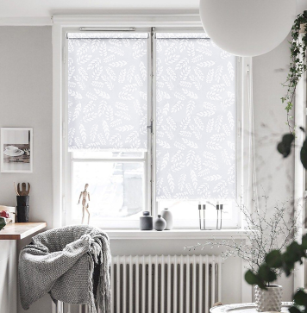 | 7699120160 | 4690617308987 | 120х160 | 6 | 1387 | Временно недоступно
Рулонные шторы, Вереск | Белый |  | 7699130160 | 4690617308994 | 130х160 | 6 | 1476 | Временно недоступно
Рулонные шторы, Вереск | Белый |  | 7699140160 | 4690617309007 | 140х160 | 6 | 1565 | Временно недоступно
Рулонные шторы, Вереск | Белый |  | 7699160160 | 4690617309014 | 160х160 | 6 | 1744 | Временно недоступно
Рулонные шторы, Вереск | Белый |  | 7699180160 | 4690617309021 | 180х160 | 6 | 1922 | Временно недоступно
Рулонные шторы, Вереск | Белый |  | 7699200160 | 4690617309038 | 200х160 | 6 | 2102 | Временно недоступно

Рулонные Жаккард
Рулонные шторы "Жаккард".
Материал: 100% п/э, фактурный Светонепроницаемость: 40%-60% Монтажный комплект прилагается. Страна-производитель Россия.
Наименование товара | Цвет | Фото | Артикул | Штрих-код | Размер, см | Кол-во шт. в оптовой уп.: | Цена в руб. с НДС за 1 шт.
Рулонные шторы, Шале | Крем | 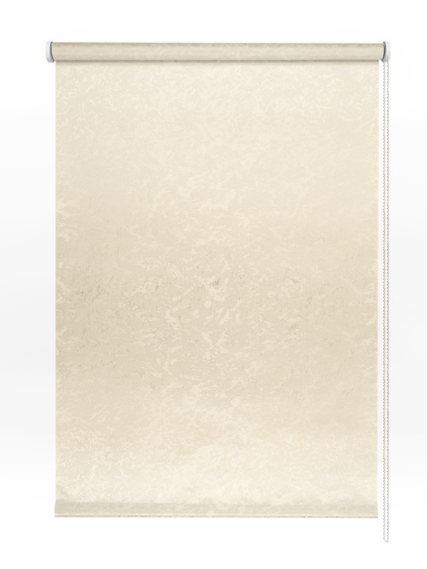 | 7679037160 | 4690617277634 | 37х160 | 6 | 477
Рулонные шторы, Шале | Крем |  | 7679043160 | 4690617277641 | 43х160 | 6 | 512
Рулонные шторы, Шале | Крем |  | 7679048160 | 4690617277658 | 48х160 | 6 | 541
Рулонные шторы, Шале | Крем |  | 7679052160 | 4690617277665 | 52х160 | 6 | 564
Рулонные шторы, Шале | Крем |  | 7679057160 | 4690617277672 | 57х160 | 6 | 593
Рулонные шторы, Шале | Крем |  | 7679062160 | 4690617277689 | 62х160 | 6 | 622
Рулонные шторы, Шале | Крем |  | 7679068160 | 4690617277696 | 68х160 | 6 | 657
Рулонные шторы, Шале | Крем |  | 7679073160 | 4690617277702 | 73х160 | 6 | 686
Рулонные шторы, Шале | Крем |  | 7679083160 | 4690617277719 | 83х160 | 6 | 744
Рулонные шторы, Шале | Крем |  | 7679090160 | 4690617277726 | 90х160 | 6 | 785
Рулонные шторы, Шале | Крем |  | 7679098160 | 4690617277733 | 98х160 | 6 | 832
Рулонные шторы, Шале | Крем |  | 7679115160 | 4690617277740 | 115х160 | 6 | 930
Рулонные шторы, Шале | Крем | 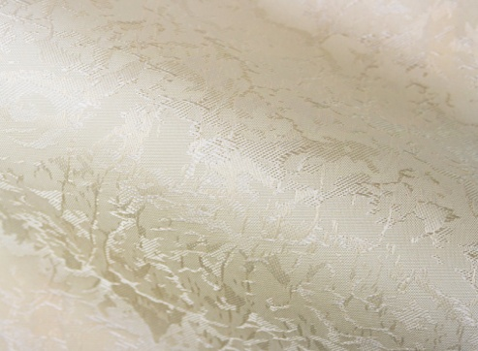 | 7679120160 | 4690617277757 | 120х160 | 6 | 1061
Рулонные шторы, Шале | Крем |  | 7679130160 | 4690617277764 | 130х160 | 6 | 1123
Рулонные шторы, Шале | Крем |  | 7679140160 | 4690617277771 | 140х160 | 6 | 1187
Рулонные шторы, Шале | Крем |  | 7679160160 | 4690617277788 | 160х160 | 6 | 1313
Рулонные шторы, Шале | Крем |  | 7679180160 | 4690617277795 | 180х160 | 6 | 1440
Рулонные шторы, Шале | Крем |  | 7679200160 | 4690617277801 | 200х160 | 6 | 1567
Рулонные шторы, Шале | Золотой | 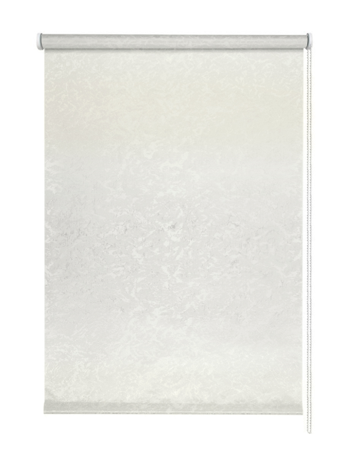 | 7680037160 | 4690617277894 | 37х160 | 6 | 477
Рулонные шторы, Шале | Золотой |  | 7680043160 | 4690617277900 | 43х160 | 6 | 512
Рулонные шторы, Шале | Золотой |  | 7680048160 | 4690617277917 | 48х160 | 6 | 541
Рулонные шторы, Шале | Золотой |  | 7680052160 | 4690617277924 | 52х160 | 6 | 564
Рулонные шторы, Шале | Золотой |  | 7680057160 | 4690617277931 | 57х160 | 6 | 593
Рулонные шторы, Шале | Золотой |  | 7680062160 | 4690617277948 | 62х160 | 6 | 622
Рулонные шторы, Шале | Золотой |  | 7680068160 | 4690617277955 | 68х160 | 6 | 657
Рулонные шторы, Шале | Золотой |  | 7680073160 | 4690617277962 | 73х160 | 6 | 686
Рулонные шторы, Шале | Золотой |  | 7680083160 | 4690617277979 | 83х160 | 6 | 744
Рулонные шторы, Шале | Золотой |  | 7680090160 | 4690617277986 | 90х160 | 6 | 785
Рулонные шторы, Шале | Золотой |  | 7680098160 | 4690617277993 | 98х160 | 6 | 832
Рулонные шторы, Шале | Золотой |  | 7680115160 | 4690617278006 | 115х160 | 6 | 930
Рулонные шторы, Шале | Золотой |  | 7680120160 | 4690617278013 | 120х160 | 6 | 1061
Рулонные шторы, Шале | Золотой |  | 7680130160 | 4690617278020 | 130х160 | 6 | 1123
Рулонные шторы, Шале | Золотой |  | 7680140160 | 4690617278037 | 140х160 | 6 | 1187
Рулонные шторы, Шале | Золотой |  | 7680160160 | 4690617278044 | 160х160 | 6 | 1313
Рулонные шторы, Шале | Золотой |  | 7680180160 | 4690617278051 | 180х160 | 6 | 1440
Рулонные шторы, Шале | Золотой |  | 7680200160 | 4690617278068 | 200х160 | 6 | 1567
Рулонные шторы, Тикс | Крем | 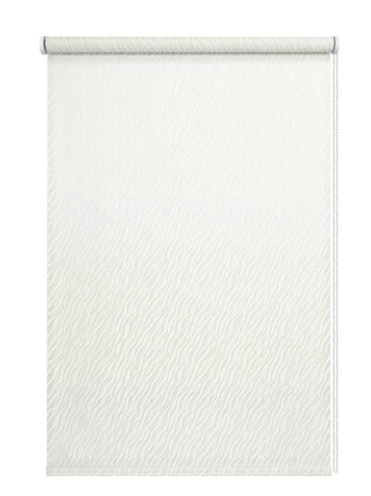 | 7673037160 | 4690617276071 | 37х160 | 6 | 470
Рулонные шторы, Тикс | Крем |  | 7673043160 | 4690617276088 | 43х160 | 6 | 503
Рулонные шторы, Тикс | Крем |  | 7673048160 | 4690617276095 | 48х160 | 6 | 531
Рулонные шторы, Тикс | Крем |  | 7673052160 | 4690617276101 | 52х160 | 6 | 554
Рулонные шторы, Тикс | Крем |  | 7673057160 | 4690617276118 | 57х160 | 6 | 582
Рулонные шторы, Тикс | Крем |  | 7673062160 | 4690617276125 | 62х160 | 6 | 610
Рулонные шторы, Тикс | Крем |  | 7673068160 | 4690617276132 | 68х160 | 6 | 645
Рулонные шторы, Тикс | Крем |  | 7673073160 | 4690617276149 | 73х160 | 6 | 673
Рулонные шторы, Тикс | Крем |  | 7673083160 | 4690617276156 | 83х160 | 6 | 729
Рулонные шторы, Тикс | Крем |  | 7673090160 | 4690617276163 | 90х160 | 6 | 768
Рулонные шторы, Тикс | Крем |  | 7673098160 | 4690617276170 | 98х160 | 6 | 813
Рулонные шторы, Тикс | Крем |  | 7673115160 | 4690617276187 | 115х160 | 6 | 908
Рулонные шторы, Тикс | Крем |  | 7673120160 | 4690617276194 | 120х160 | 6 | 1038
Рулонные шторы, Тикс | Крем |  | 7673130160 | 4690617276200 | 130х160 | 6 | 1099
Рулонные шторы, Тикс | Крем |  | 7673140160 | 4690617276217 | 140х160 | 6 | 1161
Рулонные шторы, Тикс | Крем |  | 7673160160 | 4690617276224 | 160х160 | 6 | 1284
Рулонные шторы, Тикс | Крем |  | 7673180160 | 4690617276231 | 180х160 | 6 | 1407
Рулонные шторы, Тикс | Крем |  | 7673200160 | 4690617276248 | 200х160 | 6 | 1529
Рулонные шторы, Тикс | Бежевый | 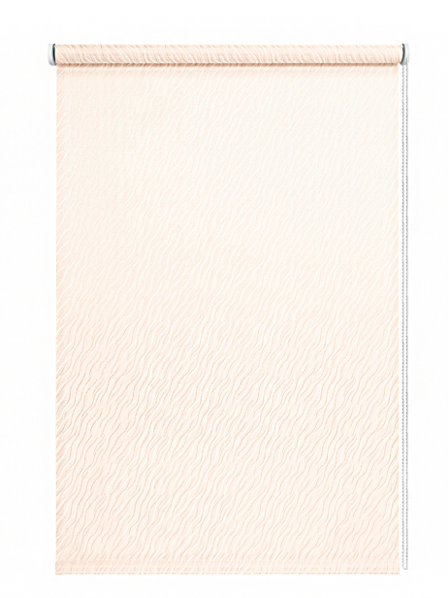 | 7674037160 | 4690617276330 | 37х160 | 6 | 470 | Временно недоступно
Рулонные шторы, Тикс | Бежевый |  | 7674043160 | 4690617276347 | 43х160 | 6 | 503 | Временно недоступно
Рулонные шторы, Тикс | Бежевый |  | 7674048160 | 4690617276354 | 48х160 | 6 | 531 | Временно недоступно
Рулонные шторы, Тикс | Бежевый |  | 7674052160 | 4690617276361 | 52х160 | 6 | 554 | Временно недоступно
Рулонные шторы, Тикс | Бежевый |  | 7674057160 | 4690617276378 | 57х160 | 6 | 582 | Временно недоступно
Рулонные шторы, Тикс | Бежевый |  | 7674062160 | 4690617276385 | 62х160 | 6 | 610 | Временно недоступно
Рулонные шторы, Тикс | Бежевый |  | 7674068160 | 4690617276392 | 68х160 | 6 | 645 | Временно недоступно
Рулонные шторы, Тикс | Бежевый |  | 7674073160 | 4690617276408 | 73х160 | 6 | 673 | Временно недоступно
Рулонные шторы, Тикс | Бежевый |  | 7674083160 | 4690617276415 | 83х160 | 6 | 729 | Временно недоступно
Рулонные шторы, Тикс | Бежевый |  | 7674090160 | 4690617276422 | 90х160 | 6 | 768 | Временно недоступно
Рулонные шторы, Тикс | Бежевый |  | 7674098160 | 4690617276439 | 98х160 | 6 | 813 | Временно недоступно
Рулонные шторы, Тикс | Бежевый |  | 7674115160 | 4690617276446 | 115х160 | 6 | 908 | Временно недоступно
Рулонные шторы, Тикс | Бежевый | 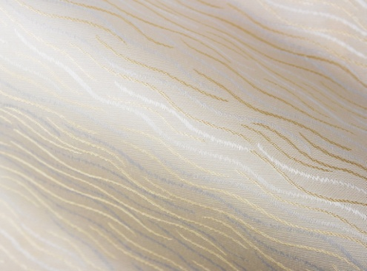 | 7674120160 | 4690617276453 | 120х160 | 6 | 1038 | Временно недоступно
Рулонные шторы, Тикс | Бежевый |  | 7674130160 | 4690617276460 | 130х160 | 6 | 1099 | Временно недоступно
Рулонные шторы, Тикс | Бежевый |  | 7674140160 | 4690617276477 | 140х160 | 6 | 1161 | Временно недоступно
Рулонные шторы, Тикс | Бежевый |  | 7674160160 | 4690617276484 | 160х160 | 6 | 1284 | Временно недоступно
Рулонные шторы, Тикс | Бежевый |  | 7674180160 | 4690617276491 | 180х160 | 6 | 1407 | Временно недоступно
Рулонные шторы, Тикс | Бежевый |  | 7674200160 | 4690617276507 | 200х160 | 6 | 1529 | Временно недоступно
Рулонные шторы "Жаккард".
Материал: 100% п/э, фактурный Светонепроницаемость: 40%-60% Монтажный комплект прилагается. Страна-производитель Россия.
Наименование товара | Цвет | Фото | Артикул | Штрих-код | Размер, см | Кол-во шт. в оптовой уп.: | #VALUE!
Рулонные шторы, Шале | Крем |  | 7679040160 | 4690617277818 | 40х160 | 6 | 495
Рулонные шторы, Шале | Крем |  | 7679050160 | 4690617277825 | 50х160 | 6 | 553
...
Рулонные шторы "Жаккард".
Рулонные шторы, Шале | Крем |  | 7679065160 | 4690617277856 | 65х160 | 6 | 639
Рулонные шторы, Шале | Крем |  | 7679070160 | 4690617277863 | 70х160 | 6 | 669
Рулонные шторы, Шале | Крем |  | 7679080160 | 4690617277870 | 80х160 | 6 | 727
Рулонные шторы, Шале | Крем |  | 7679100160 | 4690617277887 | 100х160 | 6 | 842
Рулонные шторы, Шале | Крем |  | 7679120160 | 4690617277757 | 120х160 | 6 | 1061
Рулонные шторы, Шале | Крем |  | 7679130160 | 4690617277764 | 130х160 | 6 | 1123
Рулонные шторы, Шале | Крем |  | 7679140160 | 4690617277771 | 140х160 | 6 | 1187
Рулонные шторы, Шале | Крем |  | 7679160160 | 4690617277788 | 160х160 | 6 | 1313
Рулонные шторы, Шале | Крем |  | 7679180160 | 4690617277795 | 180х160 | 6 | 1440
Рулонные шторы, Шале | Крем |  | 7679200160 | 4690617277801 | 200х160 | 6 | 1567
Рулонные шторы, Шале | Золотой | 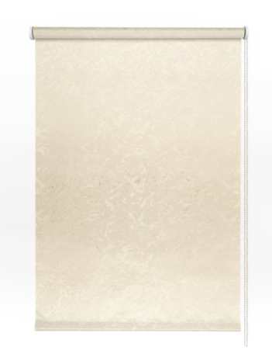 | 7680040160 | 4690617278075 | 40х160 | 6 | 495
Рулонные шторы, Шале | Золотой |  | 7680050160 | 4690617278082 | 50х160 | 6 | 553
Рулонные шторы, Шале | Золотой |  | 7680055160 | 4690617278099 | 55х160 | 6 | 582
Рулонные шторы, Шале | Золотой |  | 7680060160 | 4690617278105 | 60х160 | 6 | 610
Рулонные шторы, Шале | Золотой |  | 7680065160 | 4690617278112 | 65х160 | 6 | 639
Рулонные шторы, Шале | Золотой |  | 7680070160 | 4690617278129 | 70х160 | 6 | 669
Рулонные шторы, Шале | Золотой |  | 7680080160 | 4690617278136 | 80х160 | 6 | 727
Рулонные шторы, Шале | Золотой |  | 7680100160 | 4690617278143 | 100х160 | 6 | 842
Рулонные шторы, Шале | Золотой |  | 7680120160 | 4690617278013 | 120х160 | 6 | 1061
Рулонные шторы, Шале | Золотой |  | 7680130160 | 4690617278020 | 130х160 | 6 | 1123
Рулонные шторы, Шале | Золотой |  | 7680140160 | 4690617278037 | 140х160 | 6 | 1187
Рулонные шторы, Шале | Золотой |  | 7680160160 | 4690617278044 | 160х160 | 6 | 1313
Рулонные шторы, Шале | Золотой |  | 7680180160 | 4690617278051 | 180х160 | 6 | 1440
Рулонные шторы, Шале | Золотой |  | 7680200160 | 4690617278068 | 200х160 | 6 | 1567
Рулонные шторы, Тикс | Крем | 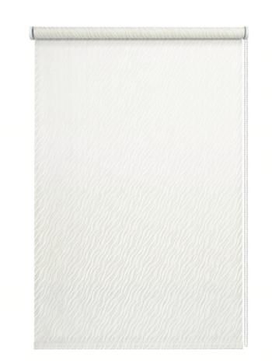 | 7673040160 | 4690617276255 | 40х160 | 6 | 487
Рулонные шторы, Тикс | Крем |  | 7673050160 | 4690617276262 | 50х160 | 6 | 543
Рулонные шторы, Тикс | Крем |  | 7673055160 | 4690617276279 | 55х160 | 6 | 571
Рулонные шторы, Тикс | Крем |  | 7673060160 | 4690617276286 | 60х160 | 6 | 599
Рулонные шторы, Тикс | Крем |  | 7673065160 | 4690617276293 | 65х160 | 6 | 627
Рулонные шторы, Тикс | Крем |  | 7673070160 | 4690617276309 | 70х160 | 6 | 656
Рулонные шторы, Тикс | Крем |  | 7673080160 | 4690617276316 | 80х160 | 6 | 712
Рулонные шторы, Тикс | Крем |  | 7673100160 | 4690617276323 | 100х160 | 6 | 824
Рулонные шторы, Тикс | Крем |  | 7673120160 | 4690617276194 | 120х160 | 6 | 1038
Рулонные шторы, Тикс | Крем |  | 7673130160 | 4690617276200 | 130х160 | 6 | 1099
Рулонные шторы, Тикс | Крем |  | 7673140160 | 4690617276217 | 140х160 | 6 | 1161
Рулонные шторы, Тикс | Крем |  | 7673160160 | 4690617276224 | 160х160 | 6 | 1284
Рулонные шторы, Тикс | Крем |  | 7673180160 | 4690617276231 | 180х160 | 6 | 1407
Рулонные шторы, Тикс | Крем |  | 7673200160 | 4690617276248 | 200х160 | 6 | 1529
Рулонные шторы, Тикс | Бежевый | 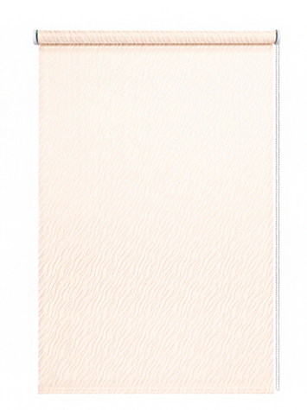 | 7674040160 | 4690617276514 | 40х160 | 6 | 487 | Временно недоступно
Рулонные шторы, Тикс | Бежевый |  | 7674050160 | 4690617276521 | 50х160 | 6 | 543 | Временно недоступно
Рулонные шторы, Тикс | Бежевый |  | 7674055160 | 4690617276538 | 55х160 | 6 | 571 | Временно недоступно
Рулонные шторы, Тикс | Бежевый |  | 7674060160 | 4690617276545 | 60х160 | 6 | 599 | Временно недоступно
Рулонные шторы, Тикс | Бежевый |  | 7674065160 | 4690617276552 | 65х160 | 6 | 627 | Временно недоступно
Рулонные шторы, Тикс | Бежевый |  | 7674070160 | 4690617276569 | 70х160 | 6 | 656 | Временно недоступно
Рулонные шторы, Тикс | Бежевый |  | 7674080160 | 4690617276576 | 80х160 | 6 | 712 | Временно недоступно
Рулонные шторы, Тикс | Бежевый |  | 7674100160 | 4690617276583 | 100х160 | 6 | 824 | Временно недоступно
Рулонные шторы, Тикс | Бежевый | 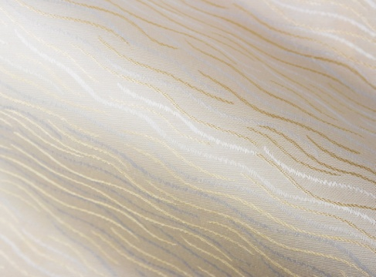 | 7674120160 | 4690617276453 | 120х160 | 6 | 1038 | Временно недоступно
Рулонные шторы, Тикс | Бежевый |  | 7674130160 | 4690617276460 | 130х160 | 6 | 1099 | Временно недоступно
Рулонные шторы, Тикс | Бежевый |  | 7674140160 | 4690617276477 | 140х160 | 6 | 1161 | Временно недоступно
Рулонные шторы, Тикс | Бежевый |  | 7674160160 | 4690617276484 | 160х160 | 6 | 1284 | Временно недоступно
Рулонные шторы, Тикс | Бежевый |  | 7674180160 | 4690617276491 | 180х160 | 6 | 1407 | Временно недоступно
Рулонные шторы, Тикс | Бежевый |  | 7674200160 | 4690617276507 | 200х160 | 6 | 1529 | Временно недоступно

Рулонные Blackout Жаккард
Рулонные шторы "Blackout".
Материал: 100% п/э. Светонепроницаемость: 100% затемнение Монтажный комплект прилагается. Страна-производитель Россия.
Наименование товара | Цвет | Фото | Артикул | Штрих-код | Размер, см | Кол-во шт. в оптовой уп.: | Цена в руб. с НДС за 1 шт.
Рулонные шторы, Blackout, Старк | Белый | 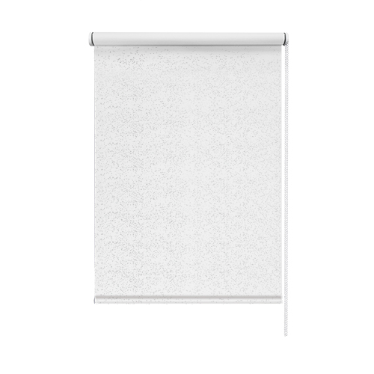 | 7700037160 | 4690617309120 | 37х160 | 6 | 653
Рулонные шторы, Blackout, Старк | Белый |  | 7700043160 | 4690617309137 | 43х160 | 6 | 714
Рулонные шторы, Blackout, Старк | Белый |  | 7700048160 | 4690617309144 | 48х160 | 6 | 765
Рулонные шторы, Blackout, Старк | Белый |  | 7700052160 | 4690617309151 | 52х160 | 6 | 806
Рулонные шторы, Blackout, Старк | Белый |  | 7700057160 | 4690617309168 | 57х160 | 6 | 856
Рулонные шторы, Blackout, Старк | Белый |  | 7700062160 | 4690617309175 | 62х160 | 6 | 907
Рулонные шторы, Blackout, Старк | Белый |  | 7700068160 | 4690617309182 | 68х160 | 6 | 968
Рулонные шторы, Blackout, Старк | Белый |  | 7700073160 | 4690617309199 | 73х160 | 6 | 1018
Рулонные шторы, Blackout, Старк | Белый |  | 7700083160 | 4690617309205 | 83х160 | 6 | 1120
Рулонные шторы, Blackout, Старк | Белый |  | 7700090160 | 4690617309212 | 90х160 | 6 | 1190
Рулонные шторы, Blackout, Старк | Белый |  | 7700098160 | 4690617309229 | 98х160 | 6 | 1271
Рулонные шторы, Blackout, Старк | Белый |  | 7700115160 | 4690617309236 | 115х160 | 6 | 1643
Рулонные шторы, Blackout, Старк | Белый | 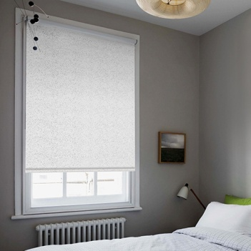 | 7700120160 | 4690617309243 | 120х160 | 6 | 1806
Рулонные шторы, Blackout, Старк | Белый |  | 7700130160 | 4690617309250 | 130х160 | 6 | 1930
Рулонные шторы, Blackout, Старк | Белый |  | 7700140160 | 4690617309267 | 140х160 | 6 | 2054
Рулонные шторы, Blackout, Старк | Белый |  | 7700160160 | 4690617309274 | 160х160 | 6 | 2301
Рулонные шторы, Blackout, Старк | Белый |  | 7700180160 | 4690617309281 | 180х160 | 6 | 2549
Рулонные шторы, Blackout, Старк | Белый |  | 7700200160 | 4690617309298 | 200х160 | 6 | 2796
Рулонные шторы, Blackout, Старк | Нюдовый |  | 7701037160 | 4690617309380 | 37х160 | 6 | 653
Рулонные шторы, Blackout, Старк | Нюдовый |  | 7701043160 | 4690617309397 | 43х160 | 6 | 714
Рулонные шторы, Blackout, Старк | Нюдовый |  | 7701048160 | 4690617309403 | 48х160 | 6 | 765
Рулонные шторы, Blackout, Старк | Нюдовый |  | 7701052160 | 4690617309410 | 52х160 | 6 | 806
Рулонные шторы, Blackout, Старк | Нюдовый |  | 7701057160 | 4690617309427 | 57х160 | 6 | 856
Рулонные шторы, Blackout, Старк | Нюдовый |  | 7701062160 | 4690617309434 | 62х160 | 6 | 907
Рулонные шторы, Blackout, Старк | Нюдовый |  | 7701068160 | 4690617309441 | 68х160 | 6 | 968
Рулонные шторы, Blackout, Старк | Нюдовый |  | 7701073160 | 4690617309458 | 73х160 | 6 | 1018
Рулонные шторы, Blackout, Старк | Нюдовый |  | 7701083160 | 4690617309465 | 83х160 | 6 | 1120
Рулонные шторы, Blackout, Старк | Нюдовый |  | 7701090160 | 4690617309472 | 90х160 | 6 | 1190
Рулонные шторы, Blackout, Старк | Нюдовый |  | 7701098160 | 4690617309489 | 98х160 | 6 | 1271
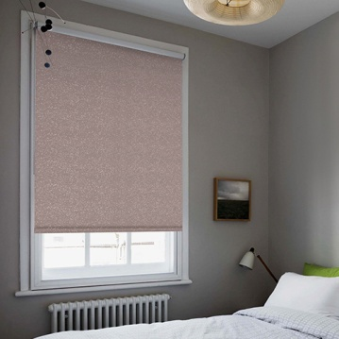
Рулонные шторы, Blackout, Старк | Нюдовый |  | 7701115160 | 4690617309496 | 115х160 | 6 | 1643
Рулонные шторы, Blackout, Старк | Нюдовый |  | 7701120160 | 4690617309502 | 120х160 | 6 | 1806
Рулонные шторы, Blackout, Старк | Нюдовый |  | 7701130160 | 4690617309519 | 130х160 | 6 | 1930
Рулонные шторы, Blackout, Старк | Нюдовый |  | 7701140160 | 4690617309526 | 140х160 | 6 | 2054
Рулонные шторы, Blackout, Старк | Нюдовый |  | 7701160160 | 4690617309533 | 160х160 | 6 | 2301
Рулонные шторы, Blackout, Старк | Нюдовый |  | 7701180160 | 4690617309540 | 180х160 | 6 | 2549
Рулонные шторы, Blackout, Старк | Нюдовый |  | 7701200160 | 4690617309557 | 200х160 | 6 | 2796
Рулонные шторы, Blackout, Старк | Серый |  | 7702037160 | 4690617309649 | 37х160 | 6 | 653
Рулонные шторы, Blackout, Старк | Серый |  | 7702043160 | 4690617309656 | 43х160 | 6 | 791
Рулонные шторы, Blackout, Старк | Серый |  | 7702048160 | 4690617309663 | 48х160 | 6 | 765
Рулонные шторы, Blackout, Старк | Серый |  | 7702052160 | 4690617309670 | 52х160 | 6 | 897
Рулонные шторы, Blackout, Старк | Серый |  | 7702057160 | 4690617309687 | 57х160 | 6 | 856
Рулонные шторы, Blackout, Старк | Серый |  | 7702062160 | 4690617309694 | 62х160 | 6 | 1015
Рулонные шторы, Blackout, Старк | Серый |  | 7702068160 | 4690617309700 | 68х160 | 6 | 968
Рулонные шторы, Blackout, Старк | Серый |  | 7702073160 | 4690617309717 | 73х160 | 6 | 1146
Рулонные шторы, Blackout, Старк | Серый |  | 7702083160 | 4690617309724 | 83х160 | 6 | 1264
Рулонные шторы, Blackout, Старк | Серый |  | 7702090160 | 4690617309731 | 90х160 | 6 | 1347
Рулонные шторы, Blackout, Старк | Серый |  | 7702098160 | 4690617309748 | 98х160 | 6 | 1442
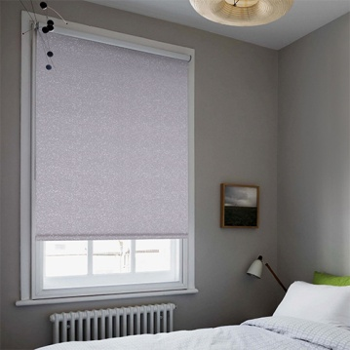
Рулонные шторы, Blackout, Старк | Серый |  | 7702115160 | 4690617309755 | 115х160 | 6 | 1643
Рулонные шторы, Blackout, Старк | Серый |  | 7702120160 | 4690617309762 | 120х160 | 6 | 1806
Рулонные шторы, Blackout, Старк | Серый |  | 7702130160 | 4690617309779 | 130х160 | 6 | 1930
Рулонные шторы, Blackout, Старк | Серый |  | 7702140160 | 4690617309786 | 140х160 | 6 | 2054
Рулонные шторы, Blackout, Старк | Серый |  | 7702160160 | 4690617309793 | 160х160 | 6 | 2301
Рулонные шторы, Blackout, Старк | Серый |  | 7702180160 | 4690617309809 | 180х160 | 6 | 2549
Рулонные шторы, Blackout, Старк | Серый |  | 7702200160 | 4690617309816 | 200х160 | 6 | 2796
Рулонные шторы, Blackout, Рим | Золотой |  | 81448037160 | 4690617201875 | 37х160 | 6 | 675 | Временно заблокироывер
Рулонные шторы, Blackout, Рим | Золотой |  | 81448043160 | 4690617201882 | 43х160 | 6 | 740 | Временно заблокироывер
Рулонные шторы, Blackout, Рим | Золотой |  | 81448048160 | 4690617201899 | 48х160 | 6 | 793 | Временно заблокироывер
Рулонные шторы, Blackout, Рим | Золотой |  | 81448052160 | 4690617201905 | 52х160 | 6 | 836 | Временно заблокироывер
Рулонные шторы, Blackout, Рим | Золотой |  | 81448057160 | 4690617201912 | 57х160 | 6 | 890 | Временно заблокироывер
Рулонные шторы, Blackout, Рим | Золотой |  | 81448062160 | 4690617201929 | 62х160 | 6 | 943 | Временно заблокироывер
Рулонные шторы, Blackout, Рим | Золотой |  | 81448068160 | 4690617201936 | 68х160 | 6 | 1008 | Временно заблокироывер
Рулонные шторы, Blackout, Рим | Золотой |  | 81448073160 | 4690617201943 | 73х160 | 6 | 1061 | Временно заблокироывер
Рулонные шторы, Blackout, Рим | Золотой |  | 81448083160 | 4690617201950 | 83х160 | 6 | 1167 | Временно заблокироывер
Рулонные шторы, Blackout, Рим | Золотой |  | 81448090160 | 4690617201967 | 90х160 | 6 | 1243 | Временно заблокироывер
...

